2秋元智子
埼玉県環境アドバイザー活動紹介個票 |  |  |  |  |  |  |  | 検索用一覧に戻る

名前 |  | ふりがな |  | 年代 | 所在市町村
秋元智子 |  | あきもと ともこ |  | 60代 | さいたま市

顔写真又はイラスト |  | 活動状況の写真（1～２枚）
 |  | 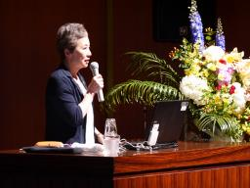 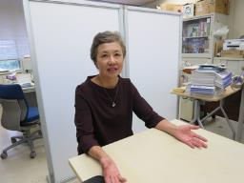

主な専門分野
（１） | 地球温暖化 |  | 温暖化の世界の状況、影響や対策について解説
（２） | ３Ｒ |  | ゴミの削減とリサイクルについて、環境先進国の状況を踏まえながら解説

所有資格、経歴

所有資格 | 環境カウンセラー（市民部門）
経歴 | 特定非営利活動法人環境ネットワーク埼玉事務局長、（一社）地球温暖化防止全国ネット専務理事、（公財）日本環境協会理事、さいたま市地球温暖化対策地域協議会副会長、さいたま市環境会議会長、他
地域等での活動（複数記載可）
所属又は主催団体 |  |  | 団体や個人の活動紹介HP
特定非営利活動法人環境ネットワーク埼玉 |  |  | http://www.kannet-sai.org/

環境学習指導可能エリア
全市町村対応可／地域限定 |  | ※ 地域限定の場合：市町村・地域名 |  |  |  | 具体的な場所がある場合
全市町村
講座スタイル（複数〇可） |  | 対象（複数〇可）
講義 | 体験活動 | 未就学児 | 小学生 | 中学生 | 高校生 | 一般（大人） | 事業者
○ | ○ | - | ○ | ○ | ○ | ○ | ○

連絡先 |  |  |  | ※連絡先非公表の場合又は電話連絡を御希望の場合は、環境政策課 （０４８－８３０－３０１９）へお問い合わせください
MAIL | akimoto@kannet-sai.org
環境学習指導等の活動実績
全体 | 回数 | 環境学習への延べ参加人数
活動回数 | 7 | 320

主な活動実績の紹介 |  |  |  |  | ※１枚に収まる範囲で記載願います
年 月 | 活動内容（環境学習のテーマ） |  |  | 依頼団体 |  | 主な対象 | 参加人数
令和2年 2月 | 埼玉県地球温暖化防止活動センターについて |  |  | 埼玉県温暖化防止センター |  | 埼玉県推進員 | 40
令和2年 7月 | 地球温暖化防止活動の動向と最新情報 |  |  | 茨 城 県 環 境 管 理 協 会 |  | エコカレッジ参加者 | 70
令和2年10月 | 自然エネルギーについて |  |  | NPO法人北区リサイクラー活動機構 |  | 市民 | 30
令和2年 9月 | 推進活動の進め方 |  |  | 埼玉県温暖化防止センター |  | 埼玉県推進員 | 50
令和2年 10月 | 自治体との連携について |  |  | 埼玉県温暖化防止センター |  | 埼玉県推進員 | 50
令和2年 11月 | 埼玉県漫画で学ぶ地球温暖化副読本の使い方 |  |  | 埼玉県温暖化防止センター |  | 埼玉県推進員 | 50
令和2年 12月 | 省エネの具体的なアドバイスについて |  |  | 埼玉県温暖化防止センター |  | 埼玉県推進員 | 30

以下は選択用の記載ですので、修正等は行わないでください

参照リスト
該当の有無 | ○ | ○
 | - | ×

年代 | 20代
 | 30代
 | 40代
 | 50代
 | 60代
 | 70代
 | 80代
 | 90代

活動エリア | 全市町村
 | 地域限定

主な専門分野 | 自然への愛着
 | 生態系・生物多様性
 | 水質
 | 川の再生活動
 | 大気
 | 地質
 | 地球温暖化
 | 資源・エネルギー
 | 産業
 | 消費生活・衣食住
 | 公害・化学物質
 | ３Ｒ
 | SDGs

日付 | 1月
 | 2月
 | 3月
 | 4月
 | 5月
 | 6月
 | 7月
 | 8月
 | 9月
 | 10月
 | 11月
 | 12月

4浅羽理恵
埼玉県環境アドバイザー活動紹介個票 |  |  |  |  |  |  |  | 検索用一覧に戻る

名前 |  | ふりがな |  | 年代 | 所在市町村
浅羽 理恵 |  | あさば りえ |  |  | 川口市

顔写真又はイラスト |  | 活動状況の写真（1～２枚）
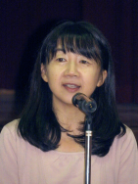 |  | 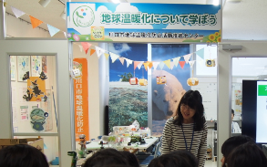 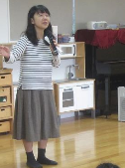

主な専門分野
（１） | 地球温暖化 |  | 「地球温暖化と私たちができること」
（２） | 消費生活・衣食住 |  | 「家計にも地球にもやさしい得するエコ講座」「食品ロスをへらすために」

所有資格、経歴

所有資格 | 環境省環境カウンセラー、地球温暖化防止コミュニケーター
経歴 | 認定ＮＰＯ法人川口市民環境会議代表理事、川口市地球温暖化防止活動推進センターセンター長、川口市総合計画審議会委員、川口市朝日環境センター施設整備審議会委員、埼玉県下水道局経営懇話会委員、著書「家計お助けエコ節約術」
地域等での活動（複数記載可）
所属又は主催団体 |  |  | 団体や個人の活動紹介HP
認定ＮＰＯ法人川口市民環境会議（川口市地球温暖化防止活動推進センター）←※体験活動を含む授業はこちらで実施 |  |  | http://www.ecolife-kawaguchi.org/co2/ http://www.ne.jp/asahi/eco/ecolife/

環境学習指導可能エリア
全市町村対応可／地域限定 |  | ※ 地域限定の場合：市町村・地域名 |  |  |  | 具体的な場所がある場合
全市町村
講座スタイル（複数〇可） |  | 対象（複数〇可）
講義 | 体験活動 | 未就学児 | 小学生 | 中学生 | 高校生 | 一般（大人） | 事業者
○ | - | ○ | ○ | ○ | ○ | ○ | -

連絡先 |  |  |  | ※連絡先非公表の場合又は電話連絡を御希望の場合は、環境政策課 （０４８－８３０－３０１９）へお問い合わせください
MAIL
環境学習指導等の活動実績
全体 | 回数 | 環境学習への延べ参加人数
活動回数 | 7 | 2166

主な活動実績の紹介 |  |  |  |  | ※１枚に収まる範囲で記載願います
年 月 | 活動内容（環境学習のテーマ） |  |  | 依頼団体 |  | 主な対象 | 参加人数
令和6年6月 | 「地球温暖化のお話とエコライフＤＡＹ」（オンライン＆校内放送） ※川口市地球温暖化防止活動推進センターの業務にて（市内３校） |  |  |  |  | 小学生 | 1600
令和6年7月、8月 | 環境講座「建物の断熱と地球温暖化」 ※川口市地球温暖化防止活動推進センターの業務にて |  |  |  |  | 小学生 | 230
令和6年5月 | 環境講座「川口の環境と私たちができること」 ※NPO法人川口市民環境会議の活動にて |  |  |  |  | 小学生 | 66
令和7年3月 | イベント「エネルギーで遊ぼう学ぼう」の企画・運営 ※川口市地球温暖化防止活動推進センターの業務にて |  |  |  |  | 市民 | 270
通年 | 地球温暖化に関する情報発信（ホームページ、ブログ） ※川口市地球温暖化防止活動推進センターの業務にて |  |  |  |  | 市民

以下は選択用の記載ですので、修正等は行わないでください

参照リスト
該当の有無 | ○ | ○
 | - | ×

年代 | 20代
 | 30代
 | 40代
 | 50代
 | 60代
 | 70代
 | 80代
 | 90代

活動エリア | 全市町村
 | 地域限定

主な専門分野 | 自然への愛着
 | 生態系・生物多様性
 | 水質
 | 川の再生活動
 | 大気
 | 地質
 | 地球温暖化
 | 資源・エネルギー
 | 産業
 | 消費生活・衣食住
 | 公害・化学物質
 | ３Ｒ
 | SDGs

日付 | 1月
 | 2月
 | 3月
 | 4月
 | 5月
 | 6月
 | 7月
 | 8月
 | 9月
 | 10月
 | 11月
 | 12月

9池上公子
埼玉県環境アドバイザー活動紹介個票 |  |  |  |  |  |  |  | 検索用一覧に戻る

名前 |  | ふりがな |  | 年代 | 所在市町村
池上 公子 |  | いけがみきみこ |  | 70代 | 入間市

顔写真又はイラスト |  | 活動状況の写真（1～２枚）


主な専門分野
（１） | 消費生活・衣食住 |  | 暮らしのｅｃｏ（エコ）活動
（２） | 地球温暖化 |  | 省エネ（温暖化防止）

所有資格、経歴

所有資格 | 消費生活アドバイザー 環境カウンセラー eco検定合格 栄養士 保育士他
経歴 | 地域の環境学習
地域等での活動（複数記載可）
所属又は主催団体 |  |  | 団体や個人の活動紹介HP
埼玉県地球温暖化防止活動推進員

環境学習指導可能エリア
全市町村対応可／地域限定 |  | ※ 地域限定の場合：市町村・地域名 |  |  |  | 具体的な場所がある場合
全市町村
講座スタイル（複数〇可） |  | 対象（複数〇可）
講義 | 体験活動 | 未就学児 | 小学生 | 中学生 | 高校生 | 一般（大人） | 事業者
○ |  |  | ○ |  |  | ○

連絡先 |  |  |  | ※連絡先非公表の場合又は電話連絡を御希望の場合は、環境政策課 （０４８－８３０－３０１９）へお問い合わせください
MAIL | kimiike2912@yahoo.co.jp
環境学習指導等の活動実績
全体 | 回数 | 環境学習への延べ参加人数
活動回数

主な活動実績の紹介 |  |  |  |  | ※１枚に収まる範囲で記載願います
年 月 | 活動内容（環境学習のテーマ） |  |  | 依頼団体 |  | 主な対象 | 参加人数
２０１２年 ２月 | グリーンコンシューマー 省エネ |  |  | 入間市環境課 |  | 住民 | 20
２０１３年 ２月 | グリーンコンシューマー 省エネ |  |  | 入間市環境課 |  | 住民 | 15
２０１４年 ３月 | グリーンコンシューマー 省エネ |  |  | 入間市環境課 |  | 住民 | 15
２０１５年 ３月 | グリーンコンシューマー 省エネ |  |  | 入間市環境課 |  | 住民 | 20
２０１６年 ２月 | グリーンコンシューマー 省エネ |  |  | 入間市環境課 |  | 住民 | 20
２０１７年 ２月 | グリーンコンシューマー 省エネ |  |  | 入間市環境課 |  | 住民 | 15

以下は選択用の記載ですので、修正等は行わないでください

参照リスト
該当の有無 | ○ | ○
 | - | ×

年代 | 20代
 | 30代
 | 40代
 | 50代
 | 60代
 | 70代
 | 80代
 | 90代

活動エリア | 全市町村
 | 地域限定

主な専門分野 | 自然への愛着
 | 生態系・生物多様性
 | 水質
 | 川の再生活動
 | 大気
 | 地質
 | 地球温暖化
 | 資源・エネルギー
 | 産業
 | 消費生活・衣食住
 | 公害・化学物質
 | ３Ｒ
 | SDGs

日付 | 1月
 | 2月
 | 3月
 | 4月
 | 5月
 | 6月
 | 7月
 | 8月
 | 9月
 | 10月
 | 11月
 | 12月

15井上春江
埼玉県環境アドバイザー活動紹介個票 |  |  |  |  |  |  |  | 検索用一覧に戻る

名前 |  | ふりがな |  | 年代 | 所在市町村
井上 春江 |  | いのうえ はるえ |  | 60代 | 桶川市

顔写真又はイラスト |  | 活動状況の写真（1～２枚）


主な専門分野
（１） | 地球温暖化 |  | ワークショップで皆でどう行動したら良いかに気付く手助けをする
（２） | 川の再生活動 |  | 全ての水の流れは、川に始まり川で終わる。水の循環や、自分たちの命となることを理解する

所有資格、経歴

所有資格 | エコドライブ指導員
経歴 | 地球温暖化防止活動推進員・元川口市環境審議会委員・地域の河川清掃活動10年以上
地域等での活動（複数記載可）
所属又は主催団体 |  |  | 団体や個人の活動紹介HP
こどもエコクラブ

環境学習指導可能エリア
全市町村対応可／地域限定 |  | ※ 地域限定の場合：市町村・地域名 |  |  |  | 具体的な場所がある場合
全市町村
講座スタイル（複数〇可） |  | 対象（複数〇可）
講義 | 体験活動 | 未就学児 | 小学生 | 中学生 | 高校生 | 一般（大人） | 事業者
○ | ○ | ○ | ○ | ○ | ○ | ○

連絡先 |  |  |  | ※連絡先非公表の場合又は電話連絡を御希望の場合は、環境政策課 （０４８－８３０－３０１９）へお問い合わせください
MAIL
環境学習指導等の活動実績
全体 | 回数 | 環境学習への延べ参加人数
活動回数 | 4 | 70

主な活動実績の紹介 |  |  |  |  | ※１枚に収まる範囲で記載願います
年 月 | 活動内容（環境学習のテーマ） |  |  | 依頼団体 |  | 主な対象 | 参加人数
 | 地球温暖化について |  |  | 南浦和中学校 |  | 2年生 | 40
毎年 7・8月 | 川の清掃と水の大切さについて |  |  | 川口市 |  | 10人×3回 | 30

以下は選択用の記載ですので、修正等は行わないでください

参照リスト
該当の有無 | ○ | ○
 | - | ×

年代 | 20代
 | 30代
 | 40代
 | 50代
 | 60代
 | 70代
 | 80代
 | 90代

活動エリア | 全市町村
 | 地域限定

主な専門分野 | 自然への愛着
 | 生態系・生物多様性
 | 水質
 | 川の再生活動
 | 大気
 | 地質
 | 地球温暖化
 | 資源・エネルギー
 | 産業
 | 消費生活・衣食住
 | 公害・化学物質
 | ３Ｒ
 | SDGs

日付 | 1月
 | 2月
 | 3月
 | 4月
 | 5月
 | 6月
 | 7月
 | 8月
 | 9月
 | 10月
 | 11月
 | 12月

16井原康哲
埼玉県環境アドバイザー活動紹介個票 |  |  |  |  |  |  |  | 検索用一覧に戻る

名前 |  | ふりがな |  | 年代 | 所在市町村
井原康哲 |  | いはら やすのり |  | 50代 | 北本市

顔写真又はイラスト |  | 活動状況の写真（1～２枚）
 |  | 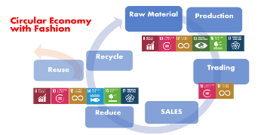

主な専門分野
（１） | 地球温暖化 |  | 身近な取り組みであるレジ袋削減が、どのように地球温暖化防止につながるかを消費者目線で学ぶ取組
（２） | SDGs |  | 洋服（ファッション）を通じて、ひとりひとりが、できることから行動を起こすことが大事であることをワークショップを通じて理解する

所有資格、経歴

所有資格 | 2030SDGsカードゲーム公認ファシリテーター
経歴 | 所属する企業にてワークショップを行っています。 4か月間で、会社関係者に対して、全国主要6都市で30回強、700名強の方々にの研修を行いました。
地域等での活動（複数記載可）
所属又は主催団体 |  |  | 団体や個人の活動紹介HP
 |  |  | 所属する企業内で「」2030SDGsカードゲーム」を行いSDGsの啓蒙啓発活動を行っています。過去には、脱炭素社会推進への行動を目的に、レジ袋削減と「Circular Economy with Fashion」を推進。具体的には、プラスチック製買物袋有料化の法令化を踏まえ、全ブランドで使われているプラスチック製レジ袋を、随時紙製へ変更。さらに、3Rを推進する上で、再生ポリエステルを使った、「SHOPPING ECO BAG」を共通企画として販売を行いました。

環境学習指導可能エリア
全市町村対応可／地域限定 |  | ※ 地域限定の場合：市町村・地域名 |  |  |  | 具体的な場所がある場合
全市町村
講座スタイル（複数〇可） |  | 対象（複数〇可）
講義 | 体験活動 | 未就学児 | 小学生 | 中学生 | 高校生 | 一般（大人） | 事業者
○ | ○ | ○ | ○ | ○ | ○ | ○ | ○

連絡先 |  |  |  | ※連絡先非公表の場合又は電話連絡を御希望の場合は、環境政策課 （０４８－８３０－３０１９）へお問い合わせください
MAIL | watashinosentaku.sdgs@gmail.com
環境学習指導等の活動実績
全体 | 回数 | 環境学習への延べ参加人数
活動回数 | 30 | 700人

主な活動実績の紹介 |  |  |  |  | ※１枚に収まる範囲で記載願います
年 月 | 活動内容（環境学習のテーマ） |  |  | 依頼団体 |  | 主な対象 | 参加人数
令和1年10月 | 脱炭素社会に向けて （ファッションからの取組） |  |  | 社内啓発活動 |  | 社員 | 最大40名
～12月 | 合計20回
令和1年12月 | 脱炭素社会に向けて （ファッションからの取組） |  |  | 店頭販売員啓発活動 |  | 店頭販売員 | 最大100名
～令和2年2月 | 合計10回

以下は選択用の記載ですので、修正等は行わないでください

参照リスト
該当の有無 | ○ | ○
 | - | ×

年代 | 20代
 | 30代
 | 40代
 | 50代
 | 60代
 | 70代
 | 80代
 | 90代

活動エリア | 全市町村
 | 地域限定

主な専門分野 | 自然への愛着
 | 生態系・生物多様性
 | 水質
 | 川の再生活動
 | 大気
 | 地質
 | 地球温暖化
 | 資源・エネルギー
 | 産業
 | 消費生活・衣食住
 | 公害・化学物質
 | ３Ｒ
 | SDGs

日付 | 1月
 | 2月
 | 3月
 | 4月
 | 5月
 | 6月
 | 7月
 | 8月
 | 9月
 | 10月
 | 11月
 | 12月

18岩田京子
埼玉県環境アドバイザー活動紹介個票 |  |  |  |  |  |  |  | 検索用一覧に戻る

名前 |  | ふりがな |  | 年代 | 所在市町村
岩田 京子 |  | いわた きょうこ |  | 50代 | 吉川市

小学校での講座風景
顔写真又はイラスト |  | 活動状況の写真（1～２枚）
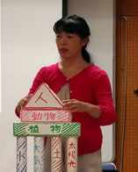 |  | 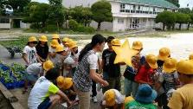 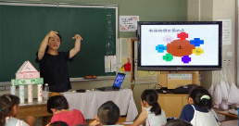

主な専門分野
（１） | SDGs |  | 環境問題から人権問題などグローバルにつながる地球規模の課題解決にむけて
（２） | 地球温暖化 |  | 温暖化の原因・影響・緩和策と適応策

所有資格、経歴

所有資格 | 環境カウンセラー、生態系保護協会マスター 準カーボンカウンセラー
経歴 | 元中学校教員、生活クラブ生協理事、環境団体運営、吉川市議会議員、吉川市環境審議会委員、廃棄物等減量推進審議会委員等
地域等での活動（複数記載可）
所属又は主催団体 |  |  | 団体や個人の活動紹介HP
NPO法人 環、みどりの会、ごみと生活をみつめる会、シャボン玉クラブ、埼玉エコ・リサイクル連絡会 |  |  | https://ameblo.jp/gan-kyon

環境学習指導可能エリア
全市町村対応可／地域限定 |  | ※ 地域限定の場合：市町村・地域名 |  |  |  | 具体的な場所がある場合
全市町村
講座スタイル（複数〇可） |  | 対象（複数〇可）
講義 | 体験活動 | 未就学児 | 小学生 | 中学生 | 高校生 | 一般（大人） | 事業者
○ | ○ | ○ | ○ | ○ | ○ | ○ | ○

連絡先 |  |  |  | ※連絡先非公表の場合又は電話連絡を御希望の場合は、環境政策課 （０４８－８３０－３０１９）へお問い合わせください
MAIL | gankyon7123f@yahoo.co.jp
環境学習指導等の活動実績
全体 | 回数 | 環境学習への延べ参加人数
活動回数 | 12 | 715 人

主な活動実績の紹介 |  |  |  |  | ※１枚に収まる範囲で記載願います
年 月 | 活動内容（環境学習のテーマ） |  |  | 依頼団体 |  | 主な対象 | 参加人数
2019
2019-05-07 | 『環境早わかり講座』 環境問題の概要 |  |  | 中曽根小学校 |  | 小学4年生 | 80
2019-05-15 | 『環境早わかり講座』 環境問題の概要 |  |  | 三輪野江小学校 |  | 小学4年生 | 30
2019-05-17 | 『環境早わかり講座』 環境問題の概要 |  |  | 栄小学校 |  | 小学4年生 | 180
2019-05-30 | 『環境早わかり講座』 環境問題の概要 |  |  | 関小学校 |  | 小学4年生 | 160
2019-06-08 | 間伐材でストラップづくり |  |  | 環境展 |  | 市民 | 30
2019-06-27 | 『環境早わかり講座』 環境問題の概要 |  |  | 旭小学校 |  | 小学4年生 | 36
2019-07-09 | 間伐材でマイ箸づくり |  |  | 美南小学校 |  | 小学4年生 | 48
2019-07-17 | 間伐材でストラップづくり |  |  | 美南小学校 |  | 小学4年生 | 41
2019-07-24 | 間伐材でストラップづくり |  |  | 児童館ワンダーランド |  | 児童 | 50
2019-10-18 | 間伐材でストラップづくり |  |  | 越谷環境課 エコウィーク |  | 一般 | 10
2019-10-20 | 間伐材でストラップづくり |  |  | 児童館ワンダーランド |  | 児童 | 25
2019-10-26 | 間伐材でストラップづくり |  |  | 市民活動サポートセンター |  | 市民 | 18
 |  |  |  |  |  |  | ほか

以下は選択用の記載ですので、修正等は行わないでください

参照リスト
該当の有無 | ○ | ○
 | - | ×

年代 | 20代
 | 30代
 | 40代
 | 50代
 | 60代
 | 70代
 | 80代
 | 90代

活動エリア | 全市町村
 | 地域限定

主な専門分野 | 自然への愛着
 | 生態系・生物多様性
 | 水質
 | 川の再生活動
 | 大気
 | 地質
 | 地球温暖化
 | 資源・エネルギー
 | 産業
 | 消費生活・衣食住
 | 公害・化学物質
 | ３Ｒ
 | SDGs

日付 | 1月
 | 2月
 | 3月
 | 4月
 | 5月
 | 6月
 | 7月
 | 8月
 | 9月
 | 10月
 | 11月
 | 12月

22江原仁
埼玉県環境アドバイザー活動紹介個票 |  |  |  |  |  |  |  | 検索用一覧に戻る

名前 |  | ふりがな |  | 年代 | 所在市町村
江原 仁 |  | えはら ひとし |  | 60代 | 熊谷市

顔写真又はイラスト |  | 活動状況の写真（1～２枚）
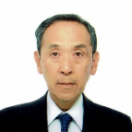 |  | 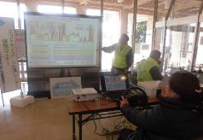

主な専門分野
（１） | 公害・化学物質 |  | 環境を汚染する化学物質についての解説、化学物質のリスクの説明等
（２） | 地球温暖化 |  | 地球温暖化の現状、今後の対策等に関する解説

所有資格、経歴

所有資格 | 環境カウンセラー（事業者部門）、技術士（環境、建設部門）、エコアクション21審査員、エネルギー管理士
経歴 | 地球温暖化防止活動推進員、埼玉県省エネナビゲーター、元熊谷市環境審議会委員等として10年以上、環境保全活動や省エネ活動等を実施してきた。
地域等での活動（複数記載可）
所属又は主催団体 |  |  | 団体や個人の活動紹介HP
NPO法人 熊谷の環境を考える連絡協議会 |  |  | http://kumakanren09.net/

環境学習指導可能エリア
全市町村対応可／地域限定 |  | ※ 地域限定の場合：市町村・地域名 |  |  |  | 具体的な場所がある場合
全市町村
講座スタイル（複数〇可） |  | 対象（複数〇可）
講義 | 体験活動 | 未就学児 | 小学生 | 中学生 | 高校生 | 一般（大人） | 事業者
○ | ○ |  |  | ○ | ○ | ○ | ○

連絡先 |  |  |  | ※連絡先非公表の場合又は電話連絡を御希望の場合は、環境政策課 （０４８－８３０－３０１９）へお問い合わせください
MAIL | ehara@skyblue.ocn.ne.jp
環境学習指導等の活動実績
全体 | 回数 | 環境学習への延べ参加人数
活動回数 | 9 | 310

主な活動実績の紹介 |  |  |  |  | ※１枚に収まる範囲で記載願います
年 月 | 活動内容（環境学習のテーマ） |  |  | 依頼団体 |  | 主な対象 | 参加人数
令和３年７月 | 最近の地球温暖化について |  |  | 熊谷市環境政策課 |  | 市温暖化防止活動推進員他 | 20
令和３年７月 | 地球温暖化について |  |  | 熊谷市奈良公民館 |  | 一般市民 | 25
令和３年8月 | 熊谷市内河川のマイクロプラスチック調査結果 |  |  | NPO法人 熊谷の環境を考える連絡協議会 |  | 一般市民 | 20
令和３年10月 | 省エネ・節電相談会 |  |  | 熊谷市温暖化防止活動推進センター |  | 一般市民 | 30
令和３年12月 | 地球温暖化について |  |  | 熊谷市星宮公民館 |  | 一般市民 | 20
令和４年 １月 | 適正な化学物質管理について |  |  | 静岡県くらし・環境部 |  | 事業者 | 100
令和４年 ６月 | 地球温暖化について |  |  | 寄居町 |  | 一般市民 | 60
令和５年 11月 | 気候危機を考える |  |  | 熊谷平和市民連絡会 |  | 一般市民 | 20
令和６年 ２月 | 川の再生交流会 （水質改善分科会の座長） |  |  | 埼玉県 |  | 一般市民 | 25

以下は選択用の記載ですので、修正等は行わないでください

参照リスト
該当の有無 | ○ | ○
 | - | ×

年代 | 20代
 | 30代
 | 40代
 | 50代
 | 60代
 | 70代
 | 80代
 | 90代

活動エリア | 全市町村
 | 地域限定

主な専門分野 | 自然への愛着
 | 生態系・生物多様性
 | 水質
 | 川の再生活動
 | 大気
 | 地質
 | 地球温暖化
 | 資源・エネルギー
 | 産業
 | 消費生活・衣食住
 | 公害・化学物質
 | ３Ｒ
 | SDGs

日付 | 1月
 | 2月
 | 3月
 | 4月
 | 5月
 | 6月
 | 7月
 | 8月
 | 9月
 | 10月
 | 11月
 | 12月

26大森幸子
埼玉県環境アドバイザー活動紹介個票 |  |  |  |  |  |  |  | 検索用一覧に戻る

名前 |  | ふりがな |  | 年代 | 所在市町村
大森幸子 |  | おおもりさちこ |  | 60代 | 神奈川県小田原市

顔写真又はイラスト |  | 活動状況の写真（1～２枚）
 |  | 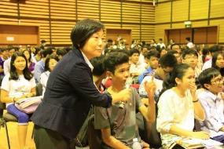 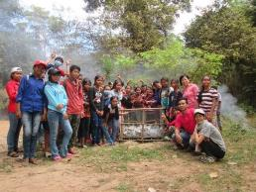

主な専門分野
（１） | 地球温暖化 |  | 地球温暖化と世界のゴミ問題
（２） | 自然への愛着 |  | 持続可能に向けた地球環境保全

所有資格、経歴

所有資格 | 環境教育
経歴 | 上智大学大学院地球環境学専攻
地域等での活動（複数記載可）
所属又は主催団体 |  |  | 団体や個人の活動紹介HP
JICA |  |  | 途上国では、サモア・マーシャル・ヨルダン・カンボジアで環境教育を実施。日本では久喜市の小学校で実施した。

環境学習指導可能エリア
全市町村対応可／地域限定 |  | ※ 地域限定の場合：市町村・地域名 |  |  |  | 具体的な場所がある場合
全市町村
講座スタイル（複数〇可） |  | 対象（複数〇可）
講義 | 体験活動 | 未就学児 | 小学生 | 中学生 | 高校生 | 一般（大人） | 事業者
○ | ○ |  | ○ | ○ | ○ | ○

連絡先 |  |  |  | ※連絡先非公表の場合又は電話連絡を御希望の場合は、環境政策課 （０４８－８３０－３０１９）へお問い合わせください
MAIL
環境学習指導等の活動実績
全体 | 回数 | 環境学習への延べ参加人数
活動回数 | 1 | 60

主な活動実績の紹介 |  |  |  |  | ※１枚に収まる範囲で記載願います
年 月 | 活動内容（環境学習のテーマ） |  |  | 依頼団体 |  | 主な対象 | 参加人数
H29年7月 | カンボジアのゴミ問題 |  |  | 久喜市立青毛小学校 |  | 5、6年生 | 60

以下は選択用の記載ですので、修正等は行わないでください

参照リスト
該当の有無 | ○ | ○
 | - | ×

年代 | 20代
 | 30代
 | 40代
 | 50代
 | 60代
 | 70代
 | 80代
 | 90代

活動エリア | 全市町村
 | 地域限定

主な専門分野 | 自然への愛着
 | 生態系・生物多様性
 | 水質
 | 川の再生活動
 | 大気
 | 地質
 | 地球温暖化
 | 資源・エネルギー
 | 産業
 | 消費生活・衣食住
 | 公害・化学物質
 | ３Ｒ
 | SDGs

日付 | 1月
 | 2月
 | 3月
 | 4月
 | 5月
 | 6月
 | 7月
 | 8月
 | 9月
 | 10月
 | 11月
 | 12月

28奥田真司
埼玉県環境アドバイザー活動紹介個票 |  |  |  |  |  |  |  | 検索用一覧に戻る

名前 |  | ふりがな |  | 年代 | 所在市町村
奥田 真司 |  | おくだ まさし |  | 70代 | 春日部市

顔写真又はイラスト |  | 活動状況の写真（1～２枚）
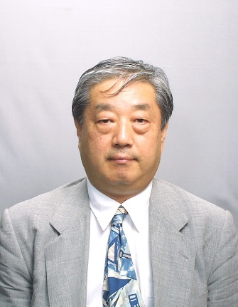 |  | 

活動のPR |  | 実務的な汚染物質の除去指導、環境教育

主な専門分野
（１） | 公害・化学物質 |  | 様々な有害物質の処理、汚染物の処理
（２） | 地球温暖化 |  | 災害と地球温暖化

所有資格、経歴

所有資格 | 一級土木・建築・造園施工管理技士、環境再生医、公害防止主任管理者、石綿建材調査資格者、作業環境測定士、ダイオキシン類インストラクター他、土壌汚染診断士
経歴 | 企業の職務として。土壌汚染、汚染物質の除去に当たる
地域等での活動（複数記載可）
所属又は主催団体 |  |  | 団体や個人の活動紹介HP
春日部市教育委員会、春日部市自主防災会連合会、ふれあい大学校友会他 |  |  | 主に個人で要請に応じて講演、環境審議会副議長

環境学習指導可能エリア
全市町村対応可／地域限定 |  | ※ 地域限定の場合：市町村・地域名 |  |  |  | 具体的な場所がある場合
全市町村
講座スタイル（複数〇可） |  | 対象（複数〇可）
講義 | 体験活動 | 未就学児 | 小学生 | 中学生 | 高校生 | 一般（大人） | 事業者
○ |  |  |  | ○ | ○ | ○ | ○

連絡先 |  |  |  | ※連絡先非公表の場合又は電話連絡を御希望の場合は、環境政策課 （０４８－８３０－３０１９）へお問い合わせください
MAIL | masashi_o_24@polka.plala.or.jp
環境学習指導等の活動実績
全体 | 回数 | 環境学習への延べ参加人数
活動回数 | 10 | 213

主な活動実績の紹介 |  |  |  |  | ※１枚に収まる範囲で記載願います
年 月 | 活動内容（環境学習のテーマ） |  |  | 依頼団体 |  | 主な対象 | 参加人数
R5.5 | 地球温暖化と気象災害 |  |  | 春日部市ふれあい大学 |  | ふれあい大学生 | 60
R5.6 | 市環境審議会1～4回 |  |  | 春日部市ふれあい大学 |  | 審議会委員 | 12/回
R5.7 | 春日部市の水辺の自然 |  |  | 春日部市ふれあい大学 |  | 卒業生 | 8
R5.8 | 環境汚染物質の現状 |  |  | 長岡技術科学大学大学院 |  | 院生 | 25
R5.10 | 地球温暖化と内水面氾濫 |  |  | 春日部市教育委員会 |  | 一般 | 46
R5.12 | 春日部市の汚染物質 |  |  | 春日部市ふれあい大学 |  | 一般 | 10
R6.2 | 災害と地球温暖化 |  |  | 社会人生涯教育 |  | 一般 | 16

以下は選択用の記載ですので、修正等は行わないでください

参照リスト
該当の有無 | ○ | ○
 | - | ×

年代 | 20代
 | 30代
 | 40代
 | 50代
 | 60代
 | 70代
 | 80代
 | 90代

活動エリア | 全市町村
 | 地域限定

主な専門分野 | 自然への愛着
 | 生態系・生物多様性
 | 水質
 | 川の再生活動
 | 大気
 | 地質
 | 地球温暖化
 | 資源・エネルギー
 | 産業
 | 消費生活・衣食住
 | 公害・化学物質
 | ３Ｒ
 | SDGs

日付 | 1月
 | 2月
 | 3月
 | 4月
 | 5月
 | 6月
 | 7月
 | 8月
 | 9月
 | 10月
 | 11月
 | 12月

31角江紘一
埼玉県環境アドバイザー活動紹介個票 |  |  |  |  |  |  |  | 検索用一覧に戻る

名前 |  | ふりがな |  | 年代 | 所在市町村
角江 紘一 |  | かどえ こういち |  | 70代 | 深谷市

顔写真又はイラスト |  | 活動状況の写真（1～２枚）
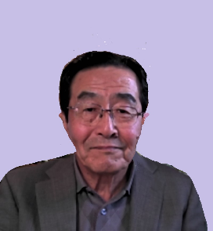 |  | 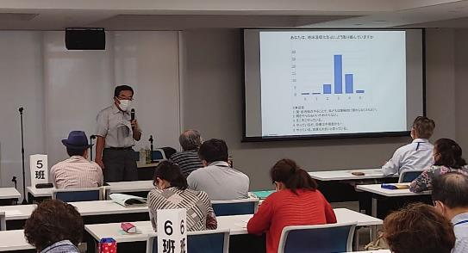

主な専門分野
（１） | 地球温暖化 |  | 「なぜ温暖化が進むのか」 「どう対応したらいいのか」を基本に解説
（２） | 資源・エネルギー |  | 家庭の省エネルギー

所有資格、経歴

所有資格 | 環境カウンセラー 地球温暖化防止コミュニケーター
経歴 | 彩の国環境大学終了 地域の環境イベント出展・環境学習講座講師・審議会委員 小学生向講話 事業者向講話 うちエコ診断
地域等での活動（複数記載可）
所属又は主催団体 |  |  | 団体や個人の活動紹介HP
埼玉環境カウンセラー協会 環境ネットワーク埼玉 |  |  | http://www.saieca.com/ http://www.kannet-sai.org/

環境学習指導可能エリア
全市町村対応可／地域限定 |  | ※ 地域限定の場合：市町村・地域名 |  |  |  | 具体的な場所がある場合
全市町村
講座スタイル（複数〇可） |  | 対象（複数〇可）
講義 | 体験活動 | 未就学児 | 小学生 | 中学生 | 高校生 | 一般（大人） | 事業者
○ | ○ |  | ○ | ○ | ○ | ○ | ○

連絡先 |  |  |  | ※連絡先非公表の場合又は電話連絡を御希望の場合は、環境政策課 （０４８－８３０－３０１９）へお問い合わせください
MAIL | kadoe@outlook.jp
環境学習指導等の活動実績
全体 | 回数 | 環境学習への延べ参加人数
活動回数 | 3 | 192

主な活動実績の紹介 |  |  |  |  | ※１枚に収まる範囲で記載願います
年 月 | 活動内容（環境学習のテーマ） |  |  | 依頼団体 |  | 主な対象 | 参加人数
令5年5月 | くまがやエコライフフェア２０２３ |  |  | 熊谷市 |  | 一般市民 | 162
令5年6月 | 埼玉県SDGｓ官民連携プラットフォーム |  |  | 埼玉県 |  | 水辺分科会
令5年11月 | 深谷市環境審議会 |  |  | 深谷市 |  | 審議会 | 30

以下は選択用の記載ですので、修正等は行わないでください

参照リスト
該当の有無 | ○ | ○
 | - | ×

年代 | 20代
 | 30代
 | 40代
 | 50代
 | 60代
 | 70代
 | 80代
 | 90代

活動エリア | 全市町村
 | 地域限定

主な専門分野 | 自然への愛着
 | 生態系・生物多様性
 | 水質
 | 川の再生活動
 | 大気
 | 地質
 | 地球温暖化
 | 資源・エネルギー
 | 産業
 | 消費生活・衣食住
 | 公害・化学物質
 | ３Ｒ
 | SDGs

日付 | 1月
 | 2月
 | 3月
 | 4月
 | 5月
 | 6月
 | 7月
 | 8月
 | 9月
 | 10月
 | 11月
 | 12月

34加納正行
埼玉県環境アドバイザー活動紹介個票 |  |  |  |  |  |  |  | 検索用一覧に戻る

名前 |  | ふりがな |  | 年代 | 所在市町村
加納 正行 |  | かのう まさゆき |  | 80代 | 草加市

学校プール「ヤゴ救出作戦」
プールの生き物のつながりについて説明
身近な自然と
奥日光の自然
顔写真又はイラスト |  | 活動状況の写真（1～２枚）
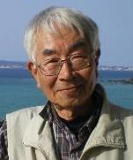 |  | 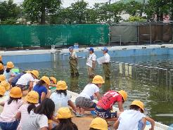 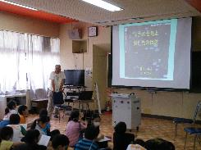

主な専門分野
（１） | 生態系・生物多様性 |  | 自然の観察を通じて生物多様性の大切さを解説
（２） | 地球温暖化 |  | 生きものを通じて温暖化について解説

所有資格、経歴

所有資格 | ビオトープ管理士・生態系保護管理士
経歴 | 埼玉県生態系保護協会草加・八潮支部長、八潮市環境審議会副会長 元川の国アドバイザー、地球温暖化防止活動推進員
地域での活動（複数記載可）
所属又は主催団体 |  |  | 団体や個人の活動紹介HP
（公財）埼玉県生態系保護協会 埼玉県生態系保護協会草加八潮支部 エコ生活草加・草加市環境推進協議会 |  |  | ﾋﾞｵﾄｰﾌﾟ維持管理作業、学校ビオトープ再生、 特定外来生物クビアカツヤカミキリ駆除活動、希少植物保護活動

環境学習指導可能エリア
全市町村対応可／地域限定 |  | ※ 地域限定の場合：市町村・地域名 |  |  |  | 具体的な場所がある場合
地域限定 |  | 草加市・八潮市（他は相談） |  |  |  | あやせ新栄・古綾瀬ビオトープ 中川・綾瀬川・葛西用水・草加公園・ほか
講座スタイル（複数〇可） |  | 対象（複数〇可）
講義 | 体験活動 | 未就学児 | 小学生 | 中学生 | 高校生 | 一般（大人） | 事業者
○ | ○ | ○ | ○ | ○ |  | ○ | ○

連絡先 |  |  |  | ※連絡先非公表の場合又は電話連絡を御希望の場合は、環境政策課 （０４８－８３０－３０１９）へお問い合わせください
MAIL | fwic6197@mb.infoweb.ne.ｊｐ
環境学習指導等の活動実績
全体 | 回数 | 環境学習への延べ参加人数
活動回数 | 28 | 1287

主な活動実績の紹介 |  |  |  |  | ※１枚に収まる範囲で記載願います
年 月 | 活動内容（環境学習のテーマ） |  |  | 依頼団体 |  | 主な対象 | 参加人数
令和元年 4,5,6,7,8, 9、10、11 | あやせ・新栄ビオトープ維持管理活動 ・希少植物保護・自然観察 |  |  | 新栄中学 |  | 中学生 8回ｘ12 | 96人
令和元年 5月 | プールの生態系とプールのヤゴ救出作戦 |  |  | 新田小・清門小・川柳小・ 長栄小 |  | 小学生 （79+160+100+79） | 418人
令和元年5月 | 綾瀬川の歴史と自然 |  |  | 長栄小 |  | 小学生 | 79人
令和元年 5月 | 綾瀬川とあやせ新栄ビオトープ観察会 |  |  | 長栄小 |  | 小学生 | 79人
令和元年 5月 | 学校プールの生き物たち |  |  | 新里小 |  | 小学生 | 120人
令和元年 5、7、11月 | そうか公園 子供自然観察会 そうか公園 セミの羽化子供自然観察会 そうか公園 観察会松ぼっくりXﾏｽﾂﾘｰ作り |  |  | 草加市みどり公園課 |  | 市民・児童（14+30+32） | 76人
令和元年 5月,6月 7月 | 特定外来種ｸﾋﾞｱｶﾂﾔｶﾐｷﾘ被害の 現状と駆除対策 |  |  | 草加市くらし安全課 越谷市環境推進市民会議 |  | 草加市関係職員（10+11） 越谷市民（12） | 33人
令和元年 6月 | 学校プールの生き物たち |  |  | 新栄中 |  | 生徒 | 12人
令和元年 6月 | 夏の自然教室 事前学習 奥日光の自然と草加の自然 |  |  | 新里小 |  | 児童 | 118人
令和元年 6月 | 夏の自然教室 事前学習 会津 昭和村の自然と草加の自然 |  |  | 長栄小 |  | 児童 | 81人
令和元年 7月 | 生物多様性と食について |  |  | 草加市環境課 |  | 市民 | 18人
令和元年 7、8月 | 温暖化と生き物たち |  |  | 草加市消費生活課 |  | 青柳・稲荷・八幡北 児童クラブ児童 （43+52+62） | 157人
令和2年 7、9月 | ・草加市におけるクビアカツヤカミキリ被害の現状と対策・市民協力等 ・草加小のビオトープを育てて多くの生き物を呼ぼう |  |  | ・草加市環境推進協議会 ・草加小 |  | ・会員・市職員 ・科学部生徒・先生 | ・15人 ・18人

以下は選択用の記載ですので、修正等は行わないでください

参照リスト
該当の有無 | ○ | ○
 | - | ×

年代 | 20代
 | 30代
 | 40代
 | 50代
 | 60代
 | 70代
 | 80代
 | 90代

活動エリア | 全市町村
 | 地域限定

主な専門分野 | 自然への愛着
 | 生態系・生物多様性
 | 水質
 | 川の再生活動
 | 大気
 | 地質
 | 地球温暖化
 | 資源・エネルギー
 | 産業
 | 消費生活・衣食住
 | 公害・化学物質
 | ３Ｒ
 | SDGs

日付 | 1月
 | 2月
 | 3月
 | 4月
 | 5月
 | 6月
 | 7月
 | 8月
 | 9月
 | 10月
 | 11月
 | 12月

40國井範彰
埼玉県環境アドバイザー活動紹介個票 |  |  |  |  |  |  |  | 検索用一覧に戻る

名前 |  | ふりがな |  | 年代 | 所在市町村
國井 範彰 |  | くにい のりあき |  | 80代 | 行田市

顔写真又はイラスト |  | 活動状況の写真（1～２枚）
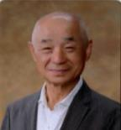 |  | 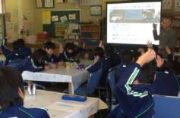 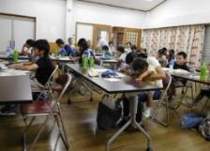

主な専門分野
（１） | 地球温暖化
（２） | 資源・エネルギー |  | 太陽光発電を主に、自然エネルギー中心

所有資格、経歴

所有資格 | ・地球温暖化防止活動推進員 ・うちエコ診断士 ・省エネルギー普及指導員
経歴 | ・元ISO9001IRCA認定内部監査員、ISO14001内部監査員 ・彩の国環境大学実践過程修了
地域等での活動（複数記載可）
所属又は主催団体 |  |  | 団体や個人の活動紹介HP
・NPO法人太陽光発電所ネットワーク ・NPO法人環境ネットワーク埼玉 ・行田環境市民フォーラム |  |  | http://www.greenenergy.jp/network/community http://www.kannet-sai.org/ohisama/index.html https://www.city.gyoda.lg.jp/13/02/12/gyodakankyousiminforamu.html

環境学習指導可能エリア
全市町村対応可／地域限定 |  | ※ 地域限定の場合：市町村・地域名 |  |  |  | 具体的な場所がある場合
全市町村
講座スタイル（複数〇可） |  | 対象（複数〇可）
講義 | 体験活動 | 未就学児 | 小学生 | 中学生 | 高校生 | 一般（大人） | 事業者
○ | ○ | ○ | ○ | ○ | ○ | ○ | ○

連絡先 |  |  |  | ※連絡先非公表の場合又は電話連絡を御希望の場合は、環境政策課 （０４８－８３０－３０１９）へお問い合わせください
MAIL | tkunii@tvg.ne.jp
環境学習指導等の活動実績、（2025年度分）
全体 | 回数 | 環境学習への延べ参加人数
活動回数 | 13回 | 638名

主な活動実績の紹介 |  |  |  |  | ※１枚に収まる範囲で記載願います
年 月 | 活動内容（環境学習のテーマ） |  |  | 依頼団体 |  | 主な対象 | 参加人数
2025年 ７月 | 熊谷市、ほしのみや保育園 自然エネルギーコーナー開設 ＆体験実施 |  |  | 熊谷市 ほしのみや保育園 |  | 保育園児 ＆父兄 | 園児105名 他
2025年 ７月 | さいたま市 パルシステム埼玉環境学習会 ｢太陽光で走る!親子でソーラーカーを作ろう｣ |  |  | パルシステム埼玉 |  | 小学生と 保護者 | 35名
2025年 ９月 | SAITAMA環境ﾌｪｱ&こどもｴｺﾌｪｽﾃｨﾊﾞﾙ 家庭の省エネ実践講座 ｢身近な太陽光 発電について学ぼう！触れてみよう！」 |  |  | 埼玉県＆地球温暖化防止 活動推進センター |  | 中学生以上 | 20名
2025年 ９月 | 行田市立泉小学校 環境学習 体験学習「自然エネルギーと節電」 |  |  | 行田市立泉小学校 |  | 小学5年生 | 89名
2025年 ９月 | 行田市立南小学校 環境学習 体験学習「自然エネルギーと節電」 |  |  | 行田市立南小学校 |  | 小学5年生 | 50名
2025年 10月 | 行田市立忍小学校 環境学習 体験学習「自然エネルギーと節電」 |  |  | 行田市立忍小学校 |  | 小学5年生 | 60名
2025年 10月 | 行田市立見沼小学校 環境学習 体験学習「自然エネルギーと節電」 |  |  | 行田市立見沼小学校 |  | 小学５年生 | 21名
2025年 11月 | 行田市立下忍小学校 環境学習 体験学習「自然エネルギーと節電」 |  |  | 行田市立下忍小学校 |  | 小学5年生 | 12名
2025年 11月 | 行田市立西小学校環境学習 講義「食品ロス」 |  |  | 行田市立西小学校 |  | 小学５年生 | 85名
2025年 11月 | 行田市立埼玉小学校 環境学習 体験学習「自然エネルギーと節電」 |  |  | 行田市立埼玉小学校 |  | 小学５年生 | 36名
2025年 11月 | 行田市立桜ヶ丘小学校 環境学習 体験学習「自然エネルギーと節電」 |  |  | 行田市立桜ヶ丘小学校 |  | 小学５年生 | 31名
2026年 １月 | 行田市立北小学校 環境学習 体験学習「自然エネルギーと節電」 |  |  | 行田市立北小学校 |  | 小学5年生 | 39名
2026年 ３月 | サーキュラーエコノミーラボin羽生 家庭の省エネ実践講座「身近な太陽光 発電について学ぼう！触れてみよう！」 |  |  | 埼玉県＆地球温暖化防止 活動推進センター |  | 小学生と 保護者 | 55名 他

以下は選択用の記載ですので、修正等は行わないでください

参照リスト
該当の有無 | ○ | ○
 | - | ×

年代 | 20代
 | 30代
 | 40代
 | 50代
 | 60代
 | 70代
 | 80代
 | 90代

活動エリア | 全市町村
 | 地域限定

主な専門分野 | 自然への愛着
 | 生態系・生物多様性
 | 水質
 | 川の再生活動
 | 大気
 | 地質
 | 地球温暖化
 | 資源・エネルギー
 | 産業
 | 消費生活・衣食住
 | 公害・化学物質
 | ３Ｒ
 | SDGs

日付 | 1月
 | 2月
 | 3月
 | 4月
 | 5月
 | 6月
 | 7月
 | 8月
 | 9月
 | 10月
 | 11月
 | 12月

41黒川正美
埼玉県環境アドバイザー活動紹介個票 |  |  |  |  |  |  |  | 検索用一覧に戻る

名前 |  | ふりがな |  | 年代 | 所在市町村
黒川 正美 |  | くろかわ まさみ |  | 60代 | さいたま市

顔写真又はイラスト |  | 活動状況の写真（1～２枚）
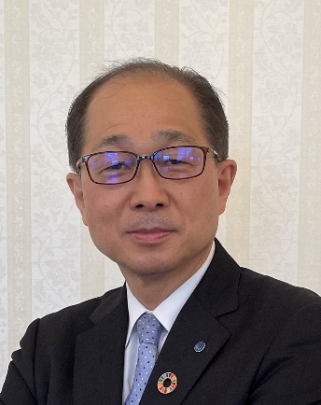

主な専門分野
（１） | 生態系・生物多様性 |  | 森林生態系等
（２） | 地球温暖化 |  | 森林吸収源対策等

所有資格、経歴

所有資格 | 技術士（森林部門、環境部門）、環境カウンセラー、1級ビオトープ計画管理士、森林インストラクター他
経歴 | 農林水産省林野庁職員、都道府県職員等として、国有林の管理・保全、森林の保全管理等について従事。その間に、北海道森林審議会委員、秋田県森林審議会委員に就任
地域等での活動（複数記載可）
所属又は主催団体 |  |  | 団体や個人の活動紹介HP
埼玉環境カウンセラー協会 |  |  | http://www.saieca.com/

環境学習指導可能エリア
全市町村対応可／地域限定 |  | ※ 地域限定の場合：市町村・地域名 |  |  |  | 具体的な場所がある場合
全市町村 |  | （要相談）
講座スタイル（複数〇可） |  | 対象（複数〇可）
講義 | 体験活動 | 未就学児 | 小学生 | 中学生 | 高校生 | 一般（大人） | 事業者
○ |  | - | - | ○ | ○ | ○ | ○

連絡先 |  |  |  | ※連絡先非公表の場合又は電話連絡を御希望の場合は、環境政策課 （０４８－８３０－３０１９）へお問い合わせください
MAIL
環境学習指導等の活動実績
全体 | 回数 | 環境学習への延べ参加人数
活動回数 | 3 | 70

主な活動実績の紹介 |  |  |  |  | ※１枚に収まる範囲で記載願います
年 月 | 活動内容（環境学習のテーマ） |  |  | 依頼団体 |  | 主な対象 | 参加人数
202304 | こども森林インストラクター（自然環境学習会） 田島ヶ原サクラソウ自生地・彩湖 |  |  | 日本森林インストラクター協会 |  | 小学生・保護者 | 20名
202410 | こども森林インストラクター（自然環境学習会） 秋ヶ瀬 |  |  | 日本森林インストラクター協会 |  | 小学生・保護者 | 25名
202410 | 環境保全講習会 |  |  | 埼玉環境カウンセラー協会 |  | 高校生・大学生他 | 25名

以下は選択用の記載ですので、修正等は行わないでください

参照リスト
該当の有無 | ○ | ○
 | - | ×

年代 | 20代
 | 30代
 | 40代
 | 50代
 | 60代
 | 70代
 | 80代
 | 90代

活動エリア | 全市町村
 | 地域限定

主な専門分野 | 自然への愛着
 | 生態系・生物多様性
 | 水質
 | 川の再生活動
 | 大気
 | 地質
 | 地球温暖化
 | 資源・エネルギー
 | 産業
 | 消費生活・衣食住
 | 公害・化学物質
 | ３Ｒ
 | SDGs

日付 | 1月
 | 2月
 | 3月
 | 4月
 | 5月
 | 6月
 | 7月
 | 8月
 | 9月
 | 10月
 | 11月
 | 12月

42黒須利光
埼玉県環境アドバイザー活動紹介個票 |  |  |  |  |  |  |  | 検索用一覧に戻る

名前 |  | ふりがな |  | 年代 | 所在市町村
黒須 利光 |  | くろす としみつ |  | 80代 | 蓮田市

顔写真又はイラスト |  | 活動状況の写真（1～２枚）
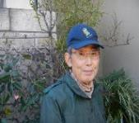 |  | 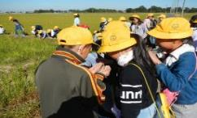 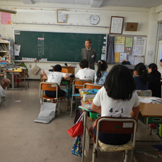

主な専門分野
（１） | 生態系・生物多様性 |  | 五感を使って自然観察会等で、不思議、面白さを体験し、保護の大切さを解説
（２） | 地球温暖化 |  | 日常生活をとおして温暖化ついて考え、未来を想像し解説

所有資格、経歴

所有資格 | 彩の国環境大学基礎講座,実践課程修了、さいたま緑のトラスト運動指導員、生態系保護指導員、ＮＡＣＳーＪ自然観察指導員
経歴 | 埼玉県環境科学国際センター 身近な環境観察局ネットワーク、10年以上活動（酸性雨、河川水調査）
地域等での活動（複数記載可）
所属又は主催団体 |  |  | 団体や個人の活動紹介HP
(公財）さいたま緑のトラスト協会 （公財）埼玉県生態系保護協会 （公財）日本自然保護協会 |  |  | http://saitama₋greenerytrust.com http://.eco₋saitama.or.jp http://www.nacsj.or.jp

環境学習指導可能エリア
全市町村対応可／地域限定 |  | ※ 地域限定の場合：市町村・地域名 |  |  |  | 具体的な場所がある場合
地域限定 |  | さいたま市、蓮田市 |  |  |  | 深作遊水地、赤坂沼、 さいたま緑のトラスト協会7号地等
講座スタイル（複数〇可） |  | 対象（複数〇可）
講義 | 体験活動 | 未就学児 | 小学生 | 中学生 | 高校生 | 一般（大人） | 事業者
○ | ○ | ○ | ○

連絡先 |  |  |  | ※連絡先非公表の場合又は電話連絡を御希望の場合は、環境政策課 （０４８－８３０－３０１９）へお問い合わせください
MAIL | kuromitsu@r9.dion.ne.jp
環境学習指導等の活動実績
全体 | 回数 | 環境学習への延べ参加人数
活動回数 | 2 | 52

主な活動実績の紹介 |  |  |  |  | ※１枚に収まる範囲で記載願います
年 月 | 活動内容（環境学習のテーマ） |  |  | 依頼団体 |  | 主な対象 | 参加人数
令和5年5月 | 赤坂沼・生き物観察探検 （春） |  |  | さいたま市立河合小学校 |  | 小学生 | 26
令和5年10月 | 赤坂沼・生き物観察探検 （秋） |  |  | さいたま市立河合小学校 |  | 小学生 | 26

以下は選択用の記載ですので、修正等は行わないでください

参照リスト
該当の有無 | ○ | ○
 | - | ×

年代 | 20代
 | 30代
 | 40代
 | 50代
 | 60代
 | 70代
 | 80代
 | 90代

活動エリア | 全市町村
 | 地域限定

主な専門分野 | 自然への愛着
 | 生態系・生物多様性
 | 水質
 | 川の再生活動
 | 大気
 | 地質
 | 地球温暖化
 | 資源・エネルギー
 | 産業
 | 消費生活・衣食住
 | 公害・化学物質
 | ３Ｒ
 | SDGs

日付 | 1月
 | 2月
 | 3月
 | 4月
 | 5月
 | 6月
 | 7月
 | 8月
 | 9月
 | 10月
 | 11月
 | 12月

43國府田明子
埼玉県環境アドバイザー活動紹介個票 |  |  |  |  |  |  |  | 検索用一覧に戻る

名前 |  | ふりがな |  | 年代 | 所在市町村
國府田 明子 |  | こうだ あきこ |  | 40代 | さいたま市

顔写真又はイラスト |  | 活動状況の写真（1～２枚）
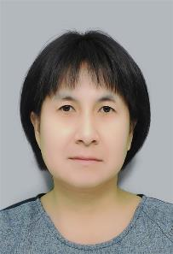 . |  | 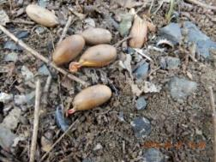 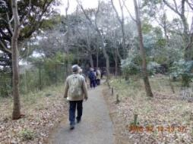

主な専門分野
（１） | 生態系・生物多様性 |  | 自然観察会を通して生物多様性の大切さを解説
（２） | 地球温暖化 |  | 環境マネジメント

所有資格、経歴

所有資格 | NACS-J、生態系保護指導員マスター、中央環境管理事務所内緑の推進員
経歴 | 元川の国アドバイザー、NPO法人自然観察さいたまフレンド理事、さいたま市環境審議会委員
地域等での活動（複数記載可）
所属又は主催団体 |  |  | 団体や個人の活動紹介HP
NPO法人自然観察さいたまフレンド |  |  | http://www7b.biglobe.ne.jp/~sa-sa-ki/

環境学習指導可能エリア
全市町村対応可／地域限定 |  | ※ 地域限定の場合：市町村・地域名 |  |  |  | 具体的な場所がある場合
地域限定 |  | さいたま市
講座スタイル（複数〇可） |  | 対象（複数〇可）
講義 | 体験活動 | 未就学児 | 小学生 | 中学生 | 高校生 | 一般（大人） | 事業者
○ | ○ | ○ | ○ |  |  | ○ | ○

連絡先 |  |  |  | ※派遣の内容には、出来るものと、出来ないものがあります。 ※平日は、基本的に仕事をしているので、出来ません。
MAIL |  |  |  | ※連絡先非公表の場合又は電話連絡を御希望の場合は、環境政策課 （０４８－８３０－３０１９）へお問い合わせください
環境学習指導等の活動実績
全体 | 回数 | 環境学習への延べ参加人数
活動回数 | 10 | 1000

主な活動実績の紹介 |  |  |  |  | ※１枚に収まる範囲で記載願います
年 月 | 活動内容（環境学習のテーマ） |  |  | 依頼団体 |  | 主な対象 | 参加人数
２０１９年4月～12月 | 自然観察補佐 |  |  | NPO法人自然観察さいたまフレンド |  | 会員、非会員 | 500
2019年 6月 | 尚仁沢湧水バスツアー |  |  | NPO法人自然観察さいたまフレンド |  | 会員、非会員 | 45
2019年 11月 | 川の国検定 |  |  | 埼玉県 |  | 参加者
2019年 11月 | さいたま市環境審議会委員 |  |  | さいたま市 |  | 委員 | 10

以下は選択用の記載ですので、修正等は行わないでください

参照リスト
該当の有無 | ○ | ○
 | - | ×

年代 | 20代
 | 30代
 | 40代
 | 50代
 | 60代
 | 70代
 | 80代
 | 90代

活動エリア | 全市町村
 | 地域限定

主な専門分野 | 自然への愛着
 | 生態系・生物多様性
 | 水質
 | 川の再生活動
 | 大気
 | 地質
 | 地球温暖化
 | 資源・エネルギー
 | 産業
 | 消費生活・衣食住
 | 公害・化学物質
 | ３Ｒ
 | SDGs

日付 | 1月
 | 2月
 | 3月
 | 4月
 | 5月
 | 6月
 | 7月
 | 8月
 | 9月
 | 10月
 | 11月
 | 12月

48櫻博子
埼玉県環境アドバイザー活動紹介個票 |  |  |  |  |  |  |  | 検索用一覧に戻る

名前 |  | ふりがな |  | 年代 | 所在市町村
櫻 博子 |  | さくら ひろこ |  | 70代 | 新座市

顔写真又はイラスト |  | 活動状況の写真（1～２枚）
 |  | 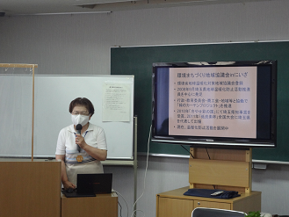

主な専門分野
（１） | 生態系・生物多様性 |  | 身近な自然を通して、生物多様性を学ぶ（ネイチャーゲーム含む）
（２） | 地球温暖化 |  | 世界中で何が起きているのか？私たちに出来ることは何かを解く

所有資格、経歴

所有資格 | ネイチャーゲームリーダー
経歴 | 地球温暖化防止活動推進員 新座市環境審議会委員 川のまもり人 元うちエコ診断員 環境省登録団体役員 彩の国環境大学実践課程修了生
地域等での活動（複数記載可）
所属又は主催団体 |  |  | 団体や個人の活動紹介HP
環境まちづくり地域協議会inにいざ 新座市環境保全協力員の会 環境教育支援ネットワークきづき |  |  | 環境省HP 新座市HP

環境学習指導可能エリア
全市町村対応可／地域限定 |  | ※ 地域限定の場合：市町村・地域名 |  |  |  | 具体的な場所がある場合
全市町村 |  | 時間的余裕があればどこでも可
講座スタイル（複数〇可） |  | 対象（複数〇可）
講義 | 体験活動 | 未就学児 | 小学生 | 中学生 | 高校生 | 一般（大人） | 事業者
○ | ○ | ○ | ○ | ○ | ○ | ○

連絡先 |  |  |  | ※連絡先非公表の場合又は電話連絡を御希望の場合は、環境政策課 （０４８－８３０－３０１９）へお問い合わせください
MAIL | roco@mx6.nisiq.net
環境学習指導等の活動実績
全体 | 回数 | 環境学習への延べ参加人数
活動回数 | 13 | 344

主な活動実績の紹介 |  |  |  |  | ※１枚に収まる範囲で記載願います
年 月 | 活動内容（環境学習のテーマ） |  |  | 依頼団体 |  | 主な対象 | 参加人数
令和元年 6月 | 緑のカーテン環境講座 |  |  | 環境まちづくり地域協議会 |  | 市内在住市民 | ３回 72名
令和元年 8月 | 親子環境講座 |  |  | 新座子ども応援団 |  | 市内在住親子 | 60名
令和元年 7月 | 身近な生き物 |  |  | 児童センター |  | 親子 | 22名
令和元年 9月 | 昆虫講座 |  |  | 八石小学校 |  | 小学生 | 2クラス
令和元年 10月 | 昆虫講座 |  |  | 石神小学校 |  | 小学生 | 2クラス
令和元年 10月 | 身近な生き物 |  |  | 児童センター |  | 親子 | 40名
令和元年 11月 | ネイチャーゲーム |  |  | 野火止公民館 |  | 親子 | 20名
令和5年 6月 | 環境講座 「CO2削減・緑のカーテンで夏を涼しく」 |  |  | 公民館 |  | 一般

以下は選択用の記載ですので、修正等は行わないでください

参照リスト
該当の有無 | ○ | ○
 | - | ×

年代 | 20代
 | 30代
 | 40代
 | 50代
 | 60代
 | 70代
 | 80代
 | 90代

活動エリア | 全市町村
 | 地域限定

主な専門分野 | 自然への愛着
 | 生態系・生物多様性
 | 水質
 | 川の再生活動
 | 大気
 | 地質
 | 地球温暖化
 | 資源・エネルギー
 | 産業
 | 消費生活・衣食住
 | 公害・化学物質
 | ３Ｒ
 | SDGs

日付 | 1月
 | 2月
 | 3月
 | 4月
 | 5月
 | 6月
 | 7月
 | 8月
 | 9月
 | 10月
 | 11月
 | 12月

61白井成美
埼玉県環境アドバイザー活動紹介個票 |  |  |  |  |  |  |  | 検索用一覧に戻る

名前 |  | ふりがな |  | 年代 | 所在市町村
白井成美 |  | しらいなりみ |  | 30代 | 志木市

顔写真又はイラスト |  | 活動状況の写真（1～２枚）


主な専門分野
（１） | 大気 |  | 雲作りなどの気象実験や災害から身を守る方法について
（２） | 地球温暖化 |  | リサイクル、水問題などについてのクイズや読み聞かせ

所有資格、経歴

所有資格 | 気象予報士
経歴
地域等での活動（複数記載可）
所属又は主催団体 |  |  | 団体や個人の活動紹介HP

環境学習指導可能エリア
全市町村対応可／地域限定 |  | ※ 地域限定の場合：市町村・地域名 |  |  |  | 具体的な場所がある場合
地域限定 |  | 新座市、朝霞市、志木市他、さいたま市等県南東部可 |  |  |  | 東武東上線沿線他
講座スタイル（複数〇可） |  | 対象（複数〇可）
講義 | 体験活動 | 未就学児 | 小学生 | 中学生 | 高校生 | 一般（大人） | 事業者
○ | ○ | ○ | ○ | ○ | ○ | ○ | ○

連絡先 |  |  |  | ※連絡先非公表の場合又は電話連絡を御希望の場合は、環境政策課 （０４８－８３０－３０１９）へお問い合わせください
MAIL
環境学習指導等の活動実績
全体 | 回数 | 環境学習への延べ参加人数
活動回数 | 5 | １２０人

主な活動実績の紹介 |  |  |  |  | ※１枚に収まる範囲で記載願います
年 月 | 活動内容（環境学習のテーマ） |  |  | 依頼団体 |  | 主な対象 | 参加人数
2019-08-01 | 雲作り、エコクイズ、絵本の読み聞かせ |  |  | さいたま市内学童クラブ |  | 小学生 | ３０人
2019-08-01 | 雲の種類を知ろう！災害から身を守る方法等 |  |  | さいたま市内事業者 |  | 親子 | ３０人
2019-05-01 | 環境問題について、天気予報に挑戦！ |  |  | 都内中学校高校 |  | 中高生 | ２０人
2019-02-01 | 気象実験、地球温暖化について |  |  | 都内生涯学習センター |  | 小学生 | ２０人
2019-01-01 | 工作、ハザードマップの見方、紙芝居等 |  |  | 都内こどもエコクラブ |  | 小学生 | ２０人

以下は選択用の記載ですので、修正等は行わないでください

参照リスト
該当の有無 | ○ | ○
 | - | ×

年代 | 20代
 | 30代
 | 40代
 | 50代
 | 60代
 | 70代
 | 80代
 | 90代

活動エリア | 全市町村
 | 地域限定

主な専門分野 | 自然への愛着
 | 生態系・生物多様性
 | 水質
 | 川の再生活動
 | 大気
 | 地質
 | 地球温暖化
 | 資源・エネルギー
 | 産業
 | 消費生活・衣食住
 | 公害・化学物質
 | ３Ｒ
 | SDGs

日付 | 1月
 | 2月
 | 3月
 | 4月
 | 5月
 | 6月
 | 7月
 | 8月
 | 9月
 | 10月
 | 11月
 | 12月

69高村裕美
埼玉県環境アドバイザー活動紹介個票
 |  |  |  |  |  |  |  | 検索用一覧に戻る
名前 |  | ふりがな |  | 年代 | 所在市町村
高村 裕美 |  | たかむら ゆみ |  | 40代 | さいたま市

授業
講演
顔写真又はイラスト |  | 活動状況の写真（1～２枚）
 |  | 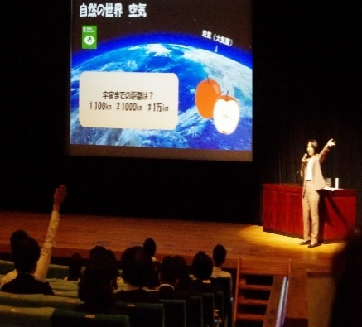 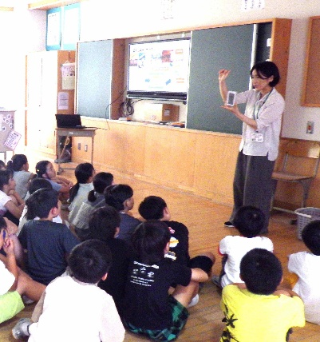

主な専門分野
（１） | 地球温暖化 |  | 人間の生活と温暖化の関連について身近なところから興味関心を引き出す
（２） | SDGs |  | 地球規模の問題を「身近なところからわかりやすく」をモットーに解説する

所有資格、経歴

所有資格 | 埼玉県地球温暖化防止活動推進員 地球温暖化防止コミュニケーター 環境カウンセラー 省エネ・脱炭素エキスパート 彩の国環境大学修了 環境社会検定試験１００点 教員免許「中学・社会」「高校・地歴公民」
経歴 | 小中学生対象環境・SDGs学習授業 教員対象環境・SDGｓ研修会 保護者地域対象環境・ＳＤＧｓ講演会 地方自治体環境審議会委員
地域等での活動（複数記載可）
所属又は主催団体 |  |  | 団体や個人の活動紹介HP
埼玉県環境カウンセラー協会 上尾市立中央小学校 埼玉県公立小中学校事務職員会

環境学習指導可能エリア
全市町村対応可／地域限定 |  | ※ 地域限定の場合：市町村・地域名 |  |  |  | 具体的な場所がある場合
全市町村
講座スタイル（複数〇可） |  | 対象（複数〇可）
講義 | 体験活動 | 未就学児 | 小学生 | 中学生 | 高校生 | 一般（大人） | 事業者
○ |  | ○ | ○ | ○ | ○ | ○ | ○

連絡先 |  |  |  | ※連絡先非公表の場合又は電話連絡を御希望の場合は、環境政策課 （０４８－８３０－３０１９）へお問い合わせください
MAIL
環境学習指導等の活動実績
 | 回数 | 環境学習への延べ参加人数
令和7年度 | 12 | 873

主な活動実績の紹介 |  |  |  |  | ※１枚に収まる範囲で記載願います
年 月 | 活動内容（環境学習のテーマ） |  |  | 依頼団体 |  | 主な対象 | 参加人数
令和７年 ５月 | 講演「SDGｓと学校事務」 |  |  | 埼玉県公立小中学校事務職員研究協議会 |  | 学校事務職員 | 195
令和７年 ６月 | 環境学習授業「環境問題と私たちの生活」 |  |  | 上尾市立中央小学校 |  | 小学４年生 | 97
令和７年10月 | 環境学習授業「身近な自然とわたしたちの生活」 |  |  | 上尾市立中央小学校 |  | 小学１年生 | 109
令和７年10月 | 環境学習授業「身近な町と私たちの生活」 |  |  | 上尾市立中央小学校 |  | 小学２年生 | 100
令和７年１１月 | 環境学習授業「私たちの生活 昔と今」 |  |  | 上尾市立中央小学校 |  | 小学３年生 | 103
令和７年１１月 | 環境学習授業「生物多様性と私たちの生活」 |  |  | 上尾市立中央小学校 |  | 小学５年生 | 105
令和８年１月 | 環境学習授業「SDGｓと私たちの未来」 |  |  | 上尾市立中央小学校 |  | 小学６年生 | 84
令和７年４月 | 講話「SDGｓと学校事務」 |  |  | 埼玉県公立小中学校事務職員研究協議会 |  | 学校事務職員 | 55
令和７年７月 | SDGｓ研修会 |  |  | 上尾市立中央小学校 |  | 教員 | 25
令和７年５月 | さいたま市廃棄物減量等推進審議会 |  |  | さいたま市 |  | 公務員他 | 約15
令和７年８月 | 上尾市図書館協議会 |  |  | 上尾市図書館 |  | 職員他 | 約15
令和７年１０月 | 新座市環境審議会 |  |  | 新座市 |  | 公務員他 | 約15

75田畠麻帆
埼玉県環境アドバイザー活動紹介個票 |  |  |  |  |  |  |  | 検索用一覧に戻る

名前 |  | ふりがな |  | 年代 | 所在市町村
田畠 麻帆 |  | たばた まほ |  | 50代 | 北本市

顔写真又はイラスト |  | 活動状況の写真（1～２枚）
 |  | 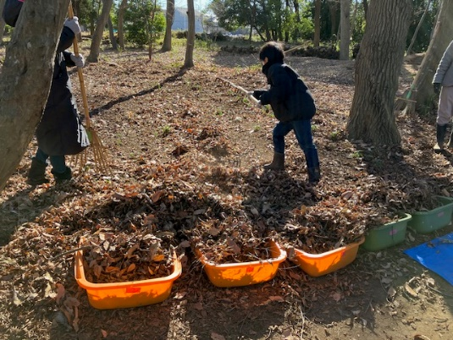 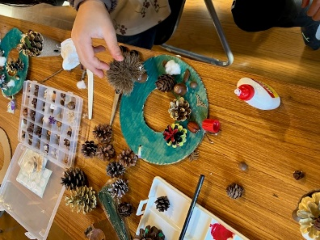

活動のPR |  | 主に子ども向けの森林ESD活動や環境教育ワークショップを行っています

主な専門分野
（１） | 自然への愛着 |  | なぜ、自然を守ることが大切なのかを共に考える活動
（２） | 地球温暖化 |  | 地球温暖化の原因や影響、再生可能エネルギーを学ぶ活動

所有資格、経歴

所有資格 | 認定ワークショップデザイナーマスター／森林セラピスト／森林セラピーガイド／自然体験活動指導者／森林ESDリーダー
経歴 | 未就学児向け環境教育プログラムの企画運営（年間約500名程度）、小学生向け環境教育プログラムの企画運営、NPO法人事務局スタッフ
地域等での活動（複数記載可）
所属又は主催団体 |  |  | 団体や個人の活動紹介HP
NPO法人そらべあ基金 |  |  | そらべあ基金は再生可能エネルギーの普及啓発と環境教育を行うNPO法人です。個人活動としても、森林ESD活動を主に子どもや家族向けに実施しています。

環境学習指導可能エリア
全市町村対応可／地域限定 |  | ※ 地域限定の場合：市町村・地域名 |  |  |  | 具体的な場所がある場合
地域限定 |  | 応相談
講座スタイル（複数〇可） |  | 対象（複数〇可）
講義 | 体験活動 | 未就学児 | 小学生 | 中学生 | 高校生 | 一般（大人） | 事業者
○ | ○ | ○ | ○ |  |  | ○

連絡先 |  |  |  | ※連絡先非公表の場合又は電話連絡を御希望の場合は、環境政策課 （０４８－８３０－３０１９）へお問い合わせください
MAIL
環境学習指導等の活動実績
全体 | 回数 | 環境学習への延べ参加人数
活動回数 | 5 | 約100名

主な活動実績の紹介 |  |  |  |  | ※１枚に収まる範囲で記載願います
年 月 | 活動内容（環境学習のテーマ） |  |  | 依頼団体 |  | 主な対象 | 参加人数
2023-05-01 | 東京都小金井市の全小学校「森林 ESD プログラム」導入に伴う指導者 座学研修・実地研修 |  |  | (公社)国土緑化推進機構 |  | 小学6年生 | 数クラス
2023-02-01 | どんぐり林の里山で 秋冬の親子体験活動 |  |  | 多様な学びのプロジェクト コドモ農業大学 |  | 小学生とその家族 | 20家族
2023-12-01 | どんぐり林の里山で 秋冬の親子体験活動 |  |  | 市民グループ |  | 小学生とその家族 | 2家族
2020-11-01 | みんなで守ろう！育てよう！よしみ里山プロジェクト |  |  | NPO法人ナチュラルリングトラスト |  | 小学生とその家族 | 28
2020-12-01 | みんなで守ろう！育てよう！よしみ里山プロジェクト |  |  | NPO法人ナチュラルリングトラスト |  | 小学生とその家族 | 19

以下は選択用の記載ですので、修正等は行わないでください

参照リスト
該当の有無 | ○ | ○
 | - | ×

年代 | 20代
 | 30代
 | 40代
 | 50代
 | 60代
 | 70代
 | 80代
 | 90代

活動エリア | 全市町村
 | 地域限定

主な専門分野 | 自然への愛着
 | 生態系・生物多様性
 | 水質
 | 川の再生活動
 | 大気
 | 地質
 | 地球温暖化
 | 資源・エネルギー
 | 産業
 | 消費生活・衣食住
 | 公害・化学物質
 | ３Ｒ
 | SDGs

日付 | 1月
 | 2月
 | 3月
 | 4月
 | 5月
 | 6月
 | 7月
 | 8月
 | 9月
 | 10月
 | 11月
 | 12月

87苗崎禎顕
埼玉県環境アドバイザー活動紹介個票 |  |  |  |  |  |  |  | 検索用一覧に戻る

名前 |  | ふりがな |  | 年代 | 所在市町村
苗崎 禎顕 |  | のざき よしあき |  | 80代 | さいたま市

顔写真又はイラスト |  | 活動状況の写真（1～２枚）
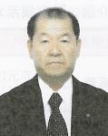 |  | 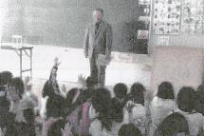

主な専門分野
（１） | 地球温暖化 |  | 家庭でのCO2排出量の把握。電気を熱源に使う勿体なさを解説。
（２） | 資源・エネルギー |  | エネルギーと有効エネルギー（エクセルギー）の違い解説。

所有資格、経歴

所有資格 | 技術士（機械部門）、環境カウンセラー（市民部門）、公害防止管理者（大気、水質、振動）
経歴 | 元川の国アドバイザー、地球温暖化防止活動推進員、元環境教育アシスタント、省エネルギー普及指導員
地域等での活動（複数記載可）
所属又は主催団体 |  |  | 団体や個人の活動紹介HP
埼玉県地球温暖化防止活動推進センター |  |  | 平成28年関東ブロック推進員合同研究会で、埼玉県の代表として、「エネルギー家計簿による活動」を講演発表。

環境学習指導可能エリア
全市町村対応可／地域限定 |  | ※ 地域限定の場合：市町村・地域名 |  |  |  | 具体的な場所がある場合
全市町村
講座スタイル（複数〇可） |  | 対象（複数〇可）
講義 | 体験活動 | 未就学児 | 小学生 | 中学生 | 高校生 | 一般（大人） | 事業者
○ | ○ | ○ | ○ | ○ | ○ | ○

連絡先 |  |  |  | ※連絡先非公表の場合又は電話連絡を御希望の場合は、環境政策課 （０４８－８３０－３０１９）へお問い合わせください
MAIL | ynozaki@jcom.zaq.ne.jp
環境学習指導等の活動実績
全体 | 回数 | 環境学習への延べ参加人数
活動回数 | 15回 | 665名

主な活動実績の紹介 |  |  |  |  | ※１枚に収まる範囲で記載願います
年 月 | 活動内容（環境学習のテーマ） |  |  | 依頼団体 |  | 主な対象 | 参加人数
令和5年 7/31 | さいたま市長とのタウンミーティングに於ける私の発言の解説 |  |  | 実践倫理宏正会大宮支部 |  | 市民 | 15名
令和5年 1/20 | 省エネによる生活改善 |  |  | 実践倫理宏正会大宮支部 |  | 市民 | 15名
令和元年 8/10 | 市民へ普及（家庭での省エネ対策） |  |  | 実践倫理宏正会大宮支部 |  | 市民 | 50名
平成31年 1/25 | ふれあいサロン（地球温暖化説明） |  |  | さいたま市社会福祉協議会 |  | 市民 | 20名
平成30年 12/17 | 市民へ普及（家庭のCO2排出量アンケート依頼） |  |  | 実践倫理宏正会大宮支部 |  | 市民 | 50名
平成28年 2/7 | 鴻巣市民大学講座（家庭での省エネ） |  |  | 鴻巣市生涯学習推進実行委員会 |  | 市民 | 121名
平成27年 11/29 | 鴻巣市生涯学習フェスティバル （家庭のCO2排出削減） |  |  | 鴻巣市教育委員会 |  | 市民 | 53名
平成27年 7/26 | 鴻巣市田間宮センター（身近な環境教育） |  |  | 鴻巣市田間宮センター |  | 市民 | 17名
平成27年 6/24 | 鴻巣市北小学校（環境教育） |  |  | 鴻巣市北小学校 |  | 4年生 | 64名
平成26年 10/15 | 鴻巣市笠原小学校（環境教育） |  |  | 鴻巣市笠原小学校 |  | 4年生 | 24名
平成26年 7/19 | 鴻巣市市民活動センター （夏休み子供環境学習会） |  |  | 鴻巣市市民活動センター |  | 子供 | 12名
平成26年 7/3 | 鴻巣市赤見台第一小学校（環境教育） |  |  | 鴻巣市赤見台第一小学校 |  | 4年生 | 60名
平成26年 6/18 | 鴻巣市常光小学校（環境教育） |  |  | 鴻巣市常光小学校 |  | 4年生 | 24名
平成23年 6/14 | さいたま市上小小学校（省エネ出前講座） |  |  | 省エネルギーセンター（省エネ家電コンシェルジュ派遣） |  | 6年生 | 63名
平成20年 11/1 | 加須市三俣小学校 |  |  | 埼玉県環境政策課 （環境教育アシスタント派遣） |  | 6年生 | 77名

以下は選択用の記載ですので、修正等は行わないでください

参照リスト
該当の有無 | ○ | ○
 | - | ×

年代 | 20代
 | 30代
 | 40代
 | 50代
 | 60代
 | 70代
 | 80代
 | 90代

活動エリア | 全市町村
 | 地域限定

主な専門分野 | 自然への愛着
 | 生態系・生物多様性
 | 水質
 | 川の再生活動
 | 大気
 | 地質
 | 地球温暖化
 | 資源・エネルギー
 | 産業
 | 消費生活・衣食住
 | 公害・化学物質
 | ３Ｒ
 | SDGs

日付 | 1月
 | 2月
 | 3月
 | 4月
 | 5月
 | 6月
 | 7月
 | 8月
 | 9月
 | 10月
 | 11月
 | 12月

91長谷川三雄
埼玉県環境アドバイザー活動紹介個票 |  |  |  |  |  |  |  | 検索用一覧に戻る

名前 |  | ふりがな |  | 年代 | 所在市町村
長谷川 三雄 |  | はせがわ みつお |  | 70代 | ふじみ野市

顔写真又はイラスト |  | 活動状況の写真（1～２枚）
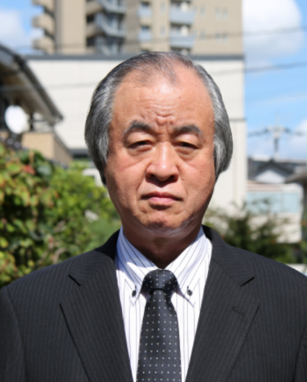 |  | 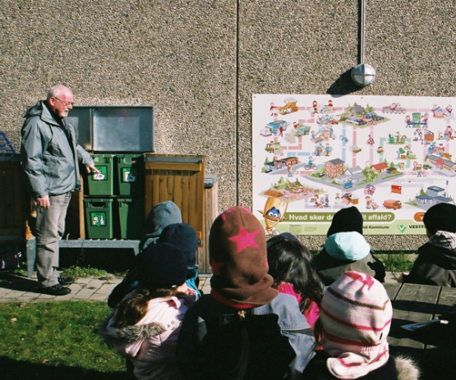 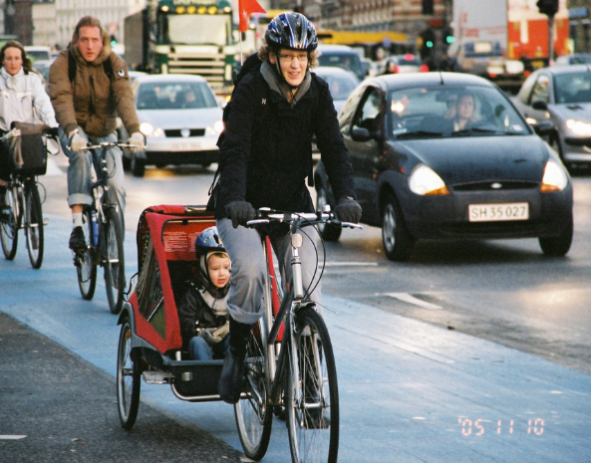

活動のPR |  | 環境先進国が導入している、予防原則に基づく環境政策の調査研究に従事

主な専門分野
（１） | 地球温暖化 |  | 予防原則に基づいたヨーロッパ、北欧の脱炭素型社会の構築を解説
（２） | SDGs |  | 経済、社会、環境に関するSDGｓの取り組みを解説

所有資格、経歴

所有資格 | 環境カウンセラー（市民部門）、ボーイスカウト環境保護技能章考査員
経歴 | 国士舘大学名誉教授、上尾市廃棄物減量等推進審議会会長、三芳町環境衛生対策審議会委員、上尾伊奈資源循環組合ごみ広域処理施設建設検討委員会副委員長、 元テキサス大学オースチン校客員研究員、元富士見市環境審議会会長、他
地域等での活動（複数記載可）
所属又は主催団体 |  |  | 団体や個人の活動紹介HP

環境学習指導可能エリア
全市町村対応可／地域限定 |  | ※ 地域限定の場合：市町村・地域名 |  |  |  | 具体的な場所がある場合
全市町村
講座スタイル（複数〇可） |  | 対象（複数〇可）
講義 | 体験活動 | 未就学児 | 小学生 | 中学生 | 高校生 | 一般（大人） | 事業者
○ | - | - | ○ | ○ | ○ | ○ | ○

連絡先 |  |  |  | ※連絡先非公表の場合又は電話連絡を御希望の場合は、環境政策課 （０４８－８３０－３０１９）へお問い合わせください
MAIL | ha-se@jcom.zaq.ne.jp
環境学習指導等の活動実績
全体 | 回数 | 環境学習への延べ参加人数
活動回数

主な活動実績の紹介 |  |  |  |  | ※１枚に収まる範囲で記載願います
年 月 | 活動内容（環境学習のテーマ） |  |  | 依頼団体 |  | 主な対象 | 参加人数
令和４年 ６月 | ボーイスカウト「環境保護技能章」 講習会 講師 |  |  | ボーイスカウト世田谷地区 協議会 |  | 中学生・高校生 | ６名
令和５年 ２月 | 「EUにおける循環経済と廃棄物減量化の 取り組み」 講師 |  |  | 埼玉県清掃行政研究協議会 第４ブロック |  | 市・町・組合の 担当者 | ３０名
令和５年 ３月 | 第９回 宮古島エコプロジェクト ２０２３ |  |  | 国士舘大学ローバークラブ ボーイスカウト世田谷第２５団 |  | 大学生・指導者 | ７名

以下は選択用の記載ですので、修正等は行わないでください

参照リスト
該当の有無 | ○ | ○
 | - | ×

年代 | 20代
 | 30代
 | 40代
 | 50代
 | 60代
 | 70代
 | 80代
 | 90代

活動エリア | 全市町村
 | 地域限定

主な専門分野 | 自然への愛着
 | 生態系・生物多様性
 | 水質
 | 川の再生活動
 | 大気
 | 地質
 | 地球温暖化
 | 資源・エネルギー
 | 産業
 | 消費生活・衣食住
 | 公害・化学物質
 | ３Ｒ
 | SDGs

日付 | 1月
 | 2月
 | 3月
 | 4月
 | 5月
 | 6月
 | 7月
 | 8月
 | 9月
 | 10月
 | 11月
 | 12月

94福田慎太郎
埼玉県環境アドバイザー活動紹介個票 |  |  |  |  |  |  |  | 検索用一覧に戻る

名前 |  | ふりがな |  | 年代 | 所在市町村
福田慎太郎 |  | ふくだしんたろう |  | 40代 | 白岡市

顔写真又はイラスト |  | 活動状況の写真（1～２枚）
 |  | 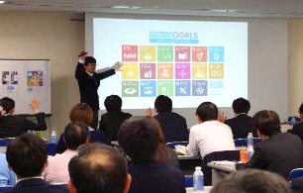 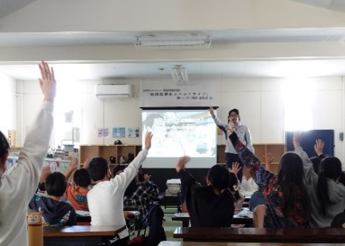

主な専門分野
（１） | 地球温暖化 |  | 地球温暖化の仕組み、影響、緩和策、適応策、気候危機
（２） | 資源・エネルギー |  | エコドライブ（燃料消費を減らす自動車の効率的な利用方法）

所有資格、経歴

所有資格 | 環境社会検定（eco検定）、低炭素社会検定・リーダーゴールド、３R検定・リーダー、CSR検定2級
経歴 | 東京都エコドライブに関する実態調査・及び研修カリキュラム研修資料作成委員、さいたま市クールチョイスセミナー講師、白岡市環境審議会委員、脱炭素チャレンジカップアンバサダー、地球温暖化防止コミュニケーター、地球温暖化防止活動推進員、全日本エコドライブチャンピオンシップ2014総合優勝、早稲田大学モビリティ研究会エコドライブと燃費改善分科会メンバー、白岡市脱炭素協議会構成員、蓮田白岡環境センター廃棄物減量等推進審議会委員
地域等での活動（複数記載可）
所属又は主催団体 |  |  | 団体や個人の活動紹介HP
エコドライブ研究所 彩の国環境大学修了生の会 |  |  | https://www.i-ecodrive.jp/ http://sai-syuryosei.eco.coocan.jp/index.html

環境学習指導可能エリア
全市町村対応可／地域限定 |  | ※ 地域限定の場合：市町村・地域名 |  |  |  | 具体的な場所がある場合
全市町村
講座スタイル（複数〇可） |  | 対象（複数〇可）
講義 | 体験活動 | 未就学児 | 小学生 | 中学生 | 高校生 | 一般（大人） | 事業者
○ | ○ |  | ○ | ○ | ○ | ○ | ○

連絡先 |  |  |  | ※連絡先非公表の場合又は電話連絡を御希望の場合は、環境政策課 （０４８－８３０－３０１９）へお問い合わせください
MAIL
環境学習指導等の活動実績
全体 | 回数 | 環境学習への延べ参加人数
活動回数 | 15回 | 2101人

主な活動実績の紹介 |  |  |  |  | ※１枚に収まる範囲で記載願います
年 月 | 活動内容（環境学習のテーマ） |  |  | 依頼団体 |  | 主な対象 | 参加人数
平成31年 4月 | 地球温暖化の現状と将来予測 |  |  | ファインモータースクール |  | 社員 | 106人
令和1年 6月 | こんな方法があったのか！安全運転管理に役立つ、あなたの知らないエコドライブ3.0 |  |  | 上尾地区安全運転管理者協会 |  | 一般 | 43人
令和1年 11月 | こんな方法があったのか！安全運転管理に役立つ、あなたの知らないエコドライブ3.0 |  |  | 全国農業協同組合連合会（ＪＡ全農）畜産生産部 |  | 一般 | 40人
平成31年 11月 | もはやビジネスに必須！今さら聞けない「COOLCHOICE」とは |  |  | さいたま市（埼玉ニュービジネス協議会） |  | 会員 | 42人
令和1年 11月 | 気候変動、CSR、SDGsに貢献するエコドライブのすすめ |  |  | 環境研鑽集団 土９ |  | 一般 | 6人
令和1年 11月 | 財布に優しいエコドライブ |  |  | 行田環境市民フォーラム |  | 一般 | 12人
令和1年 12月 | 温暖化対策は節電だけ？忘れてはいけないエコドライブのすすめ |  |  | 彩の国環境大学修了生の会 |  | 会員 | 21人
令和2年 2月 | 地球温暖化の最新の情報 |  |  | 白岡市環境課 |  | 環境審議会委員 | 13人
令和5年4月 | 大野建設安全大会において気候変動の現状とその対策として行うエコドライブのメリットについて講演 |  |  | 大野建設 |  | 協力会社関係者 | 150
令和5年11月 | SAITAMA環境フェアにおけるステージ発表。「親子で挑戦！温暖化対策にもなる驚きのガソリン代節約術クイズ」 |  |  | 埼玉県環境政策課 |  | 一般 | 30
令和6年2月 | 市役所職員向け研修会にて講演「自治体職員として理解するべき気候変動の対策とエコドライブの基礎」 |  |  | 白岡市環境課 |  | 職員 | 20
令和7年3月 | 小川町ゼロカーボンシティ推進啓発事業 「地球温暖化とエコドライブ」 |  |  | 小川町環境農林課 |  | 児童クラブ | 30
令和7年6月 | 環境研修会「燃費アップと交通事故防止でＳＤＧｓに貢献」 |  |  | 武州ガス株式会社 |  | 一般 | 100

以下は選択用の記載ですので、修正等は行わないでください

参照リスト
該当の有無 | ○ | ○
 | - | ×

年代 | 20代
 | 30代
 | 40代
 | 50代
 | 60代
 | 70代
 | 80代
 | 90代

活動エリア | 全市町村
 | 地域限定

主な専門分野 | 自然への愛着
 | 生態系・生物多様性
 | 水質
 | 川の再生活動
 | 大気
 | 地質
 | 地球温暖化
 | 資源・エネルギー
 | 産業
 | 消費生活・衣食住
 | 公害・化学物質
 | ３Ｒ
 | SDGs

日付 | 1月
 | 2月
 | 3月
 | 4月
 | 5月
 | 6月
 | 7月
 | 8月
 | 9月
 | 10月
 | 11月
 | 12月

95福田聖次
埼玉県環境アドバイザー活動紹介個票 |  |  |  |  |  |  |  | 検索用一覧に戻る

名前 |  | ふりがな |  | 年代 | 所在市町村
福田 聖次 |  | ふくだ せいじ |  | 70代 | 蓮田市

顔写真又はイラスト |  | 活動状況の写真（1～２枚）
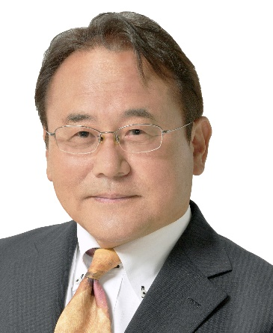 |  | 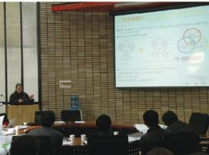 中国/瀋陽工科大学での【地球温暖 化対策のまちづくり＝瀋陽工科大学 にて低炭素地域づくりについて研究 発表

主な専門分野
（１） | 地球温暖化 |  | 低炭素自立都市研究
（２） | 産業 |  | 環境と街づくり

所有資格、経歴

所有資格 | 技術士（建設環境、都市及び地方計画）
経歴 | 建設コンサルタント（環境アセスメント、街づくり） 40年
地域等での活動（複数記載可）
所属又は主催団体 |  |  | 団体や個人の活動紹介HP
東京大学大学院工学系研究科 |  |  | 地球温暖化対策研究（博士論文研究）

環境学習指導可能エリア
全市町村対応可／地域限定 |  | ※ 地域限定の場合：市町村・地域名 |  |  |  | 具体的な場所がある場合
全市町村
講座スタイル（複数〇可） |  | 対象（複数〇可）
講義 | 体験活動 | 未就学児 | 小学生 | 中学生 | 高校生 | 一般（大人） | 事業者
○ | - | - | ○ | ○ | ○ | ○ | ○

連絡先 |  |  |  | ※連絡先非公表の場合又は電話連絡を御希望の場合は、環境政策課 （０４８－８３０－３０１９）へお問い合わせください
MAIL | s-fukuda@10.alumni.u-tokyo.ac.jp
環境学習指導等の活動実績
全体 | 回数 | 環境学習への延べ参加人数
活動回数

主な活動実績の紹介 |  |  |  |  | ※１枚に収まる範囲で記載願います
年 月 | 活動内容（環境学習のテーマ） |  |  | 依頼団体 |  | 主な対象 | 参加人数
 | この10年近くは復興事業と地球温暖化対策の博士論文研究のため実績なし
約10年前 | 県の派遣制度 |  |  | 埼玉県 |  | 市民 | 10人
2012年 11月 | 蓮田市にて「環境と街づくり」と題し、環境省前事務次官とコラボにて講演 |  |  |  |  | 市民 | 150人
2010年 10月 | 東京大学GCOEの一員として瀋陽工科大学にて低炭素地域づくりについて研究発表 |  |  | 東京大学 |  | 大学生 中国政府 | 50人

以下は選択用の記載ですので、修正等は行わないでください

参照リスト
該当の有無 | ○ | ○
 | - | ×

年代 | 20代
 | 30代
 | 40代
 | 50代
 | 60代
 | 70代
 | 80代
 | 90代

活動エリア | 全市町村
 | 地域限定

主な専門分野 | 自然への愛着
 | 生態系・生物多様性
 | 水質
 | 川の再生活動
 | 大気
 | 地質
 | 地球温暖化
 | 資源・エネルギー
 | 産業
 | 消費生活・衣食住
 | 公害・化学物質
 | ３Ｒ
 | SDGs

日付 | 1月
 | 2月
 | 3月
 | 4月
 | 5月
 | 6月
 | 7月
 | 8月
 | 9月
 | 10月
 | 11月
 | 12月

98藤波不二雄
埼玉県環境アドバイザー活動紹介個票 |  |  |  |  |  |  |  | 検索用一覧に戻る

名前 |  | ふりがな |  | 年代 | 所在市町村
藤波 不二雄 |  | ふじなみ ふじお |  | 70代 | 川口市

顔写真又はイラスト |  | 活動状況の写真（1～２枚）
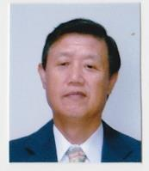 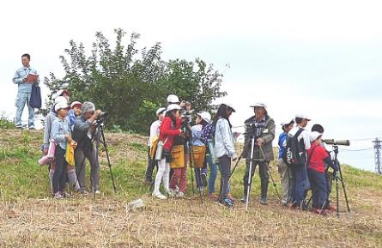 |  | 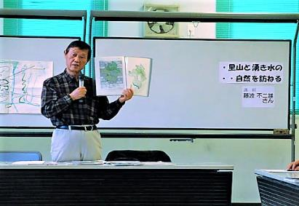

主な専門分野
（１） | 生態系・生物多様性 |  | 野鳥の観察などを通して自然の大切さなどを教える
（２） | 地球温暖化 |  | 生物や身近な環境の変化などを通して温暖化の影響を考える

所有資格 | 1級環境管理士、衛生管理者
経歴 | 川の国アドバイザー、地球温暖化防止推進員、地球温暖化防止コミュニケーター、元鳩ヶ谷市環境審議会委員、埼玉県鳥獣保護管理員、日本鳥類保護連盟専門委員など
地域等での活動（複数記載可）
所属又は主催団体 |  |  | 団体や個人の活動紹介HP
はとがやに里山をつくる会 |  |  | 主に、湧水公園での環境整備活動や生物調査等を行っている

環境学習指導可能エリア
全市町村対応可／地域限定 |  | ※ 地域限定の場合：市町村・地域名 |  |  |  | 具体的な場所がある場合
地域限定 |  | クルマを持っていないために、バスと電車での活動範囲 |  |  |  | 川口市・草加市・さいたま市等
講座スタイル（複数〇可） |  | 対象（複数〇可）
講義 | 体験活動 | 未就学児 | 小学生 | 中学生 | 高校生 | 一般（大人） | 事業者
○ | ○ |  | ○ | ○ | ○ | ○ | ○

連絡先 |  |  |  | ※連絡先非公表の場合又は電話連絡を御希望の場合は、環境政策課 （０４８－８３０－３０１９）へお問い合わせください
MAIL | fujio105@jcom.zaq.ne.jp
環境学習指導等の活動実績
全体 | 回数 | 環境学習への延べ参加人数
活動回数 | 4 | 195名

主な活動実績の紹介 |  |  |  |  | ※１枚に収まる範囲で記載願います
年 月 | 活動内容（環境学習のテーマ） |  |  | 依頼団体 |  | 主な対象 | 参加人数
令和2年1月 | 地域の自然や野鳥について |  |  | 八潮の大曾根ビオトープを守る会 |  | 大人 | 20名
令和2年2月 | 園内に飛来する野鳥の観察や野鳥の好む木について |  |  | 川口市グリーンセンター |  | 大人 | 30名
令和元年11月 | 鳩ケ谷五山と自然 |  |  | ふるさと鳩ヶ谷を守る会 |  | 大人 | 40名
令和7年1月 | カラスとごみ問題について |  |  | 川口市環境部資源循環課 |  | 大人 | 105名
 | コロナ禍の影響で以後の活動は全て中止となった

以下は選択用の記載ですので、修正等は行わないでください

参照リスト
該当の有無 | ○ | ○
 | - | ×

年代 | 20代
 | 30代
 | 40代
 | 50代
 | 60代
 | 70代
 | 80代
 | 90代

活動エリア | 全市町村
 | 地域限定

主な専門分野 | 自然への愛着
 | 生態系・生物多様性
 | 水質
 | 川の再生活動
 | 大気
 | 地質
 | 地球温暖化
 | 資源・エネルギー
 | 産業
 | 消費生活・衣食住
 | 公害・化学物質
 | ３Ｒ
 | SDGs

日付 | 1月
 | 2月
 | 3月
 | 4月
 | 5月
 | 6月
 | 7月
 | 8月
 | 9月
 | 10月
 | 11月
 | 12月

101星野弘志
埼玉県環境アドバイザー活動紹介個票 |  |  |  |  |  |  |  | 検索用一覧に戻る

名前 |  | ふりがな |  | 年代 | 所在市町村
星野弘志 |  | ほしのひろし |  | 70代 | さいたま市

顔写真又はイラスト |  | 活動状況の写真（1～２枚）
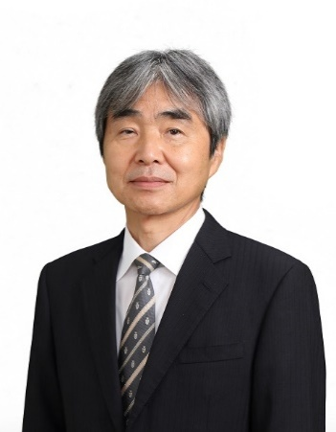 |  | 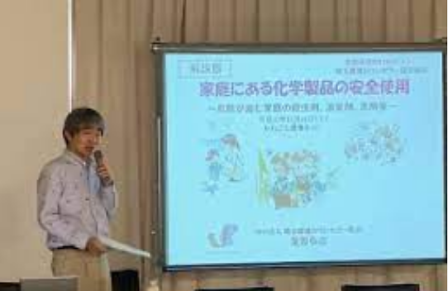 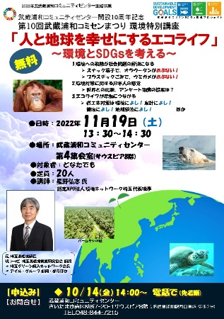

主な専門分野
（１） | 地球温暖化 |  | 地球温暖化とその対策の基礎、ライフスタイルの取組 など
（２） | SDGs |  | SDGｓの基礎、企業の取組、市民や行政の取組

所有資格、経歴

所有資格 | 環境カウンセラー、公害防止管理者水質第1種、第２種放射線取扱主任者
経歴 | 元埼玉県環境部長、現職：一般社団法人埼玉県環境検査研究協会顧問、埼玉県環境科学国際センター客員研究員
地域等での活動（複数記載可）
所属又は主催団体 |  |  | 団体や個人の活動紹介HP
①認定NPO法人環境ネットワーク埼玉 ②埼玉環境カウンセラー協会 ③いろいろ生きものネット埼玉 |  |  | ① https://www.kannet-sai.org/ ② http://www.saieca.com/ ➂ https://iinenet101.jimdofree.com/

環境学習指導可能エリア
全市町村対応可／地域限定 |  | ※ 地域限定の場合：市町村・地域名 |  |  |  | 具体的な場所がある場合
全市町村
講座スタイル（複数〇可） |  | 対象（複数〇可）
講義 | 体験活動 | 未就学児 | 小学生 | 中学生 | 高校生 | 一般（大人） | 事業者
○ |  |  |  |  | ○ | ○ | ○

連絡先 |  |  |  | ※連絡先非公表の場合又は電話連絡を御希望の場合は、環境政策課 （０４８－８３０－３０１９）へお問い合わせください
MAIL | h-hosino@alto.ocn.ne.jp
環境学習指導等の活動実績
 | 回数 | 環境学習への延べ参加人数
活動回数 | 9 | 519

主な活動実績の紹介 |  |  |  |  | ※１枚に収まる範囲で記載願います
年 月 | 活動内容（環境学習のテーマ） |  |  | 依頼団体 |  | 主な対象 | 参加人数
2025-08-02 | ナショナルトラスト市民シンポジウムin埼玉 フロアディスカッション・コードディネーター |  |  | 同シンポジウム実行委員会を組織し自主開催 |  | 大学生 社会人 | 150人
2025-10-18 | さいたま環境フェア2025 出展 （埼玉環境カウンセラー協会ブース 再エネ体験） |  |  | さいたま市 |  | 児童から大人まで | 90人
2025-10-25 | 富士見ふるさと祭り 環境展示 （埼玉環境カウンセラー協会ブース 再エネ体験） |  |  | 富士見市 |  | 児童から大人まで | 60人
2025-10-28 | 産業廃棄物セミナー （廃棄物業界とネーチャーポジティブ） 講師 |  |  | 一般社団法人 埼玉県環境産業振興協会 |  | 社会人 | 40人
2025-11-01 | 彩の国環境大学実践過程 講師 （①SDGsを環境から考える ②環境リテラシーを考える） |  |  | 埼玉県環境科学国際センター |  | 社会人 | 延べ 24人
2025-11-08 | 第40回環境保全講習会 主催 （食のサーキュラーエコノミー ～食品ロスを中心に～） フロアディスカッション・こーrディネーター |  |  | NPO法人 埼玉環境カウンセラー協会 |  | 生徒・学生・社会人 | 25人
2025-12-14 | 第7回SDGsエコフォーラムin埼玉・若者分科会 主催・講師 （地球温暖化の基礎） |  |  | 認定NPO法人 環境ネットワーク埼玉 |  | 大学生 社会人 | 30人
2025-12-21 | インカレSDGｓプロジェクト成果発表会in立教大学 （若者のキャリアカウンセリング） アドバイザー |  |  | インカレSDGｓプロジェクト |  | 中学生 高校生 大学生 | 30人
2026-02-21 | 令和7年度富士見市環境講座 （食品ロス対策について） 講師 |  |  | 富士見市 富士見市環境施策推進市民会議 |  | 社会人 | 70人

以下は選択用の記載ですので、修正等は行わないでください

参照リスト
該当の有無 | ○ | ○
 | - | ×

年代 | 20代
 | 30代
 | 40代
 | 50代
 | 60代
 | 70代
 | 80代
 | 90代

活動エリア | 全市町村
 | 地域限定

主な専門分野 | 自然への愛着
 | 生態系・生物多様性
 | 水質
 | 川の再生活動
 | 大気
 | 地質
 | 地球温暖化
 | 資源・エネルギー
 | 産業
 | 消費生活・衣食住
 | 公害・化学物質
 | ３Ｒ
 | SDGs

日付 | 1月
 | 2月
 | 3月
 | 4月
 | 5月
 | 6月
 | 7月
 | 8月
 | 9月
 | 10月
 | 11月
 | 12月

104前田則義
埼玉県環境アドバイザー活動紹介個票 |  |  |  |  |  |  |  | 検索用一覧に戻る

名前 |  | ふりがな |  | 年代 | 所在市町村
前田 則義 |  | まえだ のりよし |  | 80代 | 比企郡鳩山町

顔写真又はイラスト |  | 活動状況の写真（1～２枚）
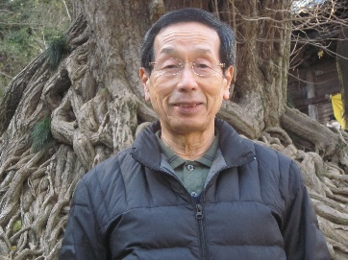 |  |  

主な専門分野
（１） | 地球温暖化 |  | 講演；私たちの暮らしと地球温暖化（一般向け）及び未来の地球と私たちのくらし（小学4～6年生向け）、未就学児向け動画
（２） | 消費生活・衣食住 |  | 省エネ・節電に役立つ「緑のカーテン」を推進中。 エコライフの取り組み・ゼロカーボンの重要性等を分かりやすく解説

所有資格、経歴

所有資格 | 環境ﾏﾈｼﾞﾒﾝﾄｼｽﾃﾑISO14001審査員補、環境教育ｲﾝｽﾄﾗｸﾀｰ、埼玉県環境アドバイザー、環境省環境カウンセラー（事業者部門）
経歴 | 元印刷会社勤務、環境ISO14001事務局を担当。鶴ヶ島市環境審議会委員、つるがしま緑のｶｰﾃﾝ市民実行委員会（愛称：みどりかぜ）会長、埼玉環境カウンセラー協会会員
地域等での活動（複数記載可）
所属又は主催団体 |  |  | 団体や個人の活動紹介HP
特定非営利活動法人 埼玉環境カウンセラー協会、つるがしま緑のカーテン市民実行委員会（愛称：みどりかぜ） |  |  | ひょこむ::Towntip鶴ヶ島連絡連携ボード - ホーム

環境学習指導可能エリア
全市町村対応可／地域限定 |  | ※ 地域限定の場合：市町村・地域名 |  |  |  | 具体的な場所がある場合
全市町村対応可 |  |  |  |  |  | 鶴ヶ島市、鳩山町
講座スタイル（複数〇可） |  | 対象（複数〇可）
講義 | 体験活動 | 未就学児 | 小学生 | 中学生 | 高校生 | 一般（大人） | 事業者
○ | ○ | ○ | ○ | ○ | ○ | ○ | ○

連絡先
電話 | ０８０－５４８９－３０１０ |  |  | ※連絡先が非公表の方については、環境政策課 （０４８－８３０－３０１９）へお問い合わせください
FAX | ０４９－２９６－２９４７
MAIL | no-maeda@jcom.zaq.ne.jp
環境学習指導等の活動実績
全体 | 回数 | 環境学習への延べ参加人数
活動回数 | 13 回 | 261人

主な活動実績の紹介 |  |  |  |  | ※１枚に収まる範囲で記載願います
年 月 | 活動内容（環境学習のテーマ） |  |  | 依頼団体 |  | 主な対象 | 参加人数
令和7年11月 | 講演・苗育成情報交換会 |  |  | 鶴ヶ島市 生活環境課 |  | 大人 | １4人
令和7年11月 | 上映会：環境アニメ「もったいないばあさん」 |  |  | 鶴ヶ島市 脚折児童館 |  | 児童 | 7人
令和7年10月 | 講演・実習：ヘチマたわし作り教室 |  |  | 鶴ヶ島市 生活環境課 |  | 大人 | 24人
令和7年6月 | 苗植え付け体験会とチラシで作る紙製容器 |  |  | 鶴ヶ島市立 中央図書館 |  | 大人、子ども | 16人
令和7年5月 | 講演：ヘチマの育て方教室 |  |  | 鶴ヶ島市 生活環境課 |  | 大人 | 24人
令和7年5月 | 緑のカーテン設置と苗植え |  |  | 芝浦工業大学環境システム学科 |  | 大人 | 21人
令和7年2月 | 上映会：環境アニメ「もったいないばあさん」 |  |  | 鶴ヶ島市 脚折児童館 |  | 児童 | １０人
令和6年10月 | 上映会：環境アニメ「もったいないばあさん」 |  |  | 鶴ヶ島市立 中央図書館 |  | 児童、大人 | 24人
令和6年10月 | 展示説明：温暖化とヘチマプロジェクト |  |  | 埼玉環境カウンセラー協会（SECA) |  | 大人、大学生 | 38人
令和6年10月 | 講演・実習：ヘチマたわし作り教室 |  |  | 鶴ヶ島市 生活環境課 |  | 大人 | 43人
令和6年6月 | 苗植え付け体験会とチラシで作る紙製容器 |  |  | 鶴ヶ島市立 中央図書館 |  | 大人、子ども | 26人
令和6年6月 | 緑のカーテン苗植え付けと種まき |  |  | 鶴ヶ島市立 脚折児童館 |  | 児童 | 7人
令和6年5月 | 講演：ヘチマの育て方教室(2回目） |  |  | 鶴ヶ島市 生活環境課 |  | 大人 | 7人

以下は選択用の記載ですので、修正等は行わないでください

参照リスト
該当の有無 | ○ | ○
 | - | ×

年代 | 20代
 | 30代
 | 40代
 | 50代
 | 60代
 | 70代
 | 80代
 | 90代

活動エリア | 全市町村
 | 地域限定

主な専門分野 | 自然への愛着
 | 生態系・生物多様性
 | 水質
 | 川の再生活動
 | 大気
 | 地質
 | 地球温暖化
 | 資源・エネルギー
 | 産業
 | 消費生活・衣食住
 | 公害・化学物質
 | ３Ｒ
 | SDGs

日付 | 1月
 | 2月
 | 3月
 | 4月
 | 5月
 | 6月
 | 7月
 | 8月
 | 9月
 | 10月
 | 11月
 | 12月

106松岡正裕
埼玉県環境アドバイザー活動紹介個票 |  |  |  |  |  |  |  | 検索用一覧に戻る

名前 |  | ふりがな |  | 年代 | 所在市町村
松岡正裕 |  | まつおかまさひろ |  | 80代 | 東京都八王子市

国会議員に講演⇒
顔写真又はイラスト |  | 活動状況の写真（1～２枚）
 |  | 

主な専門分野
（１） | 地球温暖化 |  | 暑さ対策として、地上工作物が太陽熱を蓄えない方法を解説
（２） | 消費生活・衣食住 |  | 古来の生活様式を、現代社会に取り入れ最新の科学との融合を解説

所有資格、経歴

所有資格 | 技術士・環境管理士・知的財産管理士
経歴 | 熊本大学大学院で非常勤講師（社会人講座ー環境部門）を5年、自民本部他各種団体に講演等8年
地域等での活動（複数記載可）
所属又は主催団体 |  |  | 団体や個人の活動紹介HP
暑さ対策研究会 顧問 |  |  | ロータリークラブ卓話及び BUNI MUGENNチャプターにて暑さ対策プレゼン等

環境学習指導可能エリア
全市町村対応可／地域限定 |  | ※ 地域限定の場合：市町村・地域名 |  |  |  | 具体的な場所がある場合
全市町村
講座スタイル（複数〇可） |  | 対象（複数〇可）
講義 | 体験活動 | 未就学児 | 小学生 | 中学生 | 高校生 | 一般（大人） | 事業者
○ | ○ |  |  |  |  | ○ | ○

連絡先 |  |  |  | ※連絡先非公表の場合又は電話連絡を御希望の場合は、環境政策課 （０４８－８３０－３０１９）へお問い合わせください
MAIL | matsuoka-eml@nifty.com
環境学習指導等の活動実績
全体 | 回数 | 環境学習への延べ参加人数
活動回数

主な活動実績の紹介 |  |  |  |  | ※１枚に収まる範囲で記載願います
年 月 | 活動内容（環境学習のテーマ） |  |  | 依頼団体 |  | 主な対象 | 参加人数
2008/2 | 熊本大学大学院非常勤講師（社会人講座環境）を5年 |  |  | 熊本大学学長 |  | 大学院生 | 300
2010/2 | 自民党本部ビルの省エネプレゼン及び会議室の省エネ実施 |  |  | 自民党本部 |  | 国会議員及び経産省・国交省官僚 | 15
2010/3 | 板橋区及び千葉市暑さ対策として遮熱塗装の計画及び実施 |  |  | 環境担当部署 |  | 官民及び業者 | 20
2015/4 | 温暖化と省エネについて |  |  | ロータリークラブ等卓話 |  | 会員 | 30
2018/5 | 温暖化と省エネについて |  |  | BNI MUGENN CHPTER |  | 会員 | 50
2019/9 | 県内中小企業の省エネについての調査 |  |  | 環境ネットワーク埼玉 |  | 企業 | 8
2021/1 | 暑さ対策パンフレット作製 |  |  | 暑さ対策研究会 |  | 中小企業 | 15

以下は選択用の記載ですので、修正等は行わないでください

参照リスト
該当の有無 | ○ | ○
 | - | ×

年代 | 20代
 | 30代
 | 40代
 | 50代
 | 60代
 | 70代
 | 80代
 | 90代

活動エリア | 全市町村
 | 地域限定

主な専門分野 | 自然への愛着
 | 生態系・生物多様性
 | 水質
 | 川の再生活動
 | 大気
 | 地質
 | 地球温暖化
 | 資源・エネルギー
 | 産業
 | 消費生活・衣食住
 | 公害・化学物質
 | ３Ｒ
 | SDGs

日付 | 1月
 | 2月
 | 3月
 | 4月
 | 5月
 | 6月
 | 7月
 | 8月
 | 9月
 | 10月
 | 11月
 | 12月

107松島昇
埼玉県環境アドバイザー活動紹介個票 |  |  |  |  |  |  |  | 検索用一覧に戻る

名前 |  | ふりがな |  | 年代 | 所在市町村
松島 昇 |  | まつしま のぼる |  | 60代 | 上尾市

顔写真又はイラスト |  | 活動状況の写真（1～２枚）
 |  |  

活動のPR |  | 地球温暖化問題をわかりやすく解説

主な専門分野
（１） | 地球温暖化 |  | 温暖化による異常気象やその原因・対策についてわかりやすく解説。
（２） | SDGs |  | 人権尊重・自然保護について、グローバルな視点から解説。

所有資格、経歴

所有資格
経歴 | 埼玉県地球温暖化防止活動推進員として7年活動中。
地域等での活動（複数記載可）
所属又は主催団体 |  |  | 団体や個人の活動紹介HP
彩の国環境大学修了生の会 上尾STOP温暖化連絡会 |  |  | 地球温暖化防止部会の副部会長として8年（活動中） 9年活動中

環境学習指導可能エリア
全市町村対応可／地域限定 |  | ※ 地域限定の場合：市町村・地域名 |  |  |  | 具体的な場所がある場合
全市町村
講座スタイル（複数〇可） |  | 対象（複数〇可）
講義 | 体験活動 | 未就学児 | 小学生 | 中学生 | 高校生 | 一般（大人） | 事業者
○ |  |  | ○ | ○ | ○ | ○ | ○

連絡先 |  |  |  | ※連絡先非公表の場合又は電話連絡を御希望の場合は、環境政策課 （０４８－８３０－３０１９）へお問い合わせください
MAIL
環境学習指導等の活動実績
全体 | 回数 | 環境学習への延べ参加人数 |  |  | 名前 | 松島 昇
活動回数 | 4 | 134名

主な活動実績の紹介 |  |  |  |  | ※１枚に収まる範囲で記載願います
年 月 | 活動内容（環境学習のテーマ） |  |  | 依頼団体 |  | 主な対象 | 参加人数
令和6年10月 | 地球温暖化による被害とその原因・対策 |  |  | 上尾市／環境推進協議会 |  | 大人 | 18人
令和6年7月 | 地球温暖化による被害とその原因・対策 |  |  | 上尾市／地域振興公社 |  | 大人 | 15人
令和5年10月 | 地球温暖化による被害とその原因・対策 |  |  | 上尾市／環境推進協議会 |  | 大人 | 20人
令和5年7月 | 地球温暖化の基本 |  |  | 上尾市／市内小学校 |  | 小学４年生 | 81人

以下は選択用の記載ですので、修正等は行わないでください

参照リスト
該当の有無 | ○ | ○
 | - | ×

年代 | 20代
 | 30代
 | 40代
 | 50代
 | 60代
 | 70代
 | 80代
 | 90代

活動エリア | 全市町村
 | 地域限定

主な専門分野 | 自然への愛着
 | 生態系・生物多様性
 | 水質
 | 川の再生活動
 | 大気
 | 地質
 | 地球温暖化
 | 資源・エネルギー
 | 産業
 | 消費生活・衣食住
 | 公害・化学物質
 | ３Ｒ
 | SDGs

日付 | 1月
 | 2月
 | 3月
 | 4月
 | 5月
 | 6月
 | 7月
 | 8月
 | 9月
 | 10月
 | 11月
 | 12月

110松本徹
埼玉県環境アドバイザー活動紹介個票 |  |  |  |  |  |  |  | 検索用一覧に戻る

名前 |  | ふりがな |  | 年代 | 所在市町村
松本 徹 |  | まつもと とおる |  | 70代 | 三郷市

顔写真又はイラスト |  | 活動状況の写真（1～２枚）
 |  |  

主な専門分野
（１） | 地球温暖化 |  | 地球温暖化のメカニズムとフロン・CO2など寄与物資などについて解説
（２） | 資源・エネルギー |  | エネルギーの創造・消費・再生・回収などについての啓発と解説

所有資格、経歴

所有資格 | 放射線取扱主任者、 知的財産管理技能士
経歴 | 三郷市における小中学校・保育所・幼稚園・公園などの放射線測定、 環境・エネルギー関連特許などの出願管理
地域等での活動（複数記載可）
所属又は主催団体 |  |  | 団体や個人の活動紹介HP
さいたま調停協会、 埼玉家庭少年友の会

環境学習指導可能エリア
全市町村対応可／地域限定 |  | ※ 地域限定の場合：市町村・地域名 |  |  |  | 具体的な場所がある場合
全市町村
講座スタイル（複数〇可） |  | 対象（複数〇可）
講義 | 体験活動 | 未就学児 | 小学生 | 中学生 | 高校生 | 一般（大人） | 事業者
○ | - | - | ○ | ○ | ○ | ○ | ○

連絡先 |  |  |  | ※連絡先非公表の場合又は電話連絡を御希望の場合は、環境政策課 （０４８－８３０－３０１９）へお問い合わせください
MAIL | ketchup@rmail.plala.or.jp
環境学習指導等の活動実績
全体 | 回数 | 環境学習への延べ参加人数
活動回数

主な活動実績の紹介 |  |  |  |  | ※１枚に収まる範囲で記載願います
年 月 | 活動内容（環境学習のテーマ） |  |  | 依頼団体 |  | 主な対象 | 参加人数
平成２１年 ８月 | ‐エネルギー創造と利用のトレンド‐ 原エネルギーの分類～近未来エネルギーの課題 |  |  | 民間企業 |  | 社員 | ー
平成１１年 １２月 | ‐環境共生の動向と対応‐ エネルギーを上手に使う、きれいに創る、回収して再び使う |  |  | 民間企業 |  | 役員・管理職 | －
平成５年 １０月 | ‐地球環境とエネルギー‐ ９つの課題、オゾン層破壊とフロン、温室効果と地球温暖化、地球環境とエネルギー |  |  | 民間企業 |  | 社員 | －

以下は選択用の記載ですので、修正等は行わないでください

参照リスト
該当の有無 | ○ | ○
 | - | ×

年代 | 20代
 | 30代
 | 40代
 | 50代
 | 60代
 | 70代
 | 80代
 | 90代

活動エリア | 全市町村
 | 地域限定

主な専門分野 | 自然への愛着
 | 生態系・生物多様性
 | 水質
 | 川の再生活動
 | 大気
 | 地質
 | 地球温暖化
 | 資源・エネルギー
 | 産業
 | 消費生活・衣食住
 | 公害・化学物質
 | ３Ｒ
 | SDGs

日付 | 1月
 | 2月
 | 3月
 | 4月
 | 5月
 | 6月
 | 7月
 | 8月
 | 9月
 | 10月
 | 11月
 | 12月

118安田信一
埼玉県環境アドバイザー活動紹介個票 |  |  |  |  |  |  |  | 検索用一覧に戻る

名前 |  | ふりがな |  | 年代 | 所在市町村
安田 信一 |  | やすだ しんいち |  | 70代 | 上尾市

顔写真又はイラスト |  | 活動状況の写真（1～２枚）
  |  |  

活動のPR |  | SDGsをはじめ気候変動・地球温暖化・生物多様性に一緒に取り組みましょう。

主な専門分野
（１） | 生態系・生物多様性 |  | 自然の観察会をとおして、生物多様性の大切さなどを体験や解説
（２） | 地球温暖化 |  | 地球温暖化の現状と将来予測及び対策について解説

所有資格、経歴

所有資格 | 自然観察指導員・うちエコ診断士・自然体験活動指導員
経歴 | 埼玉県地球温暖化防止活動推進委員、埼玉県環境アドバイザー、さいたま市地球温暖化対策実行計画策定検討委員会委員，民生委員・児童委員,上尾市環境審議会委員.環境ネットワーク埼玉監事
地域等での活動（複数記載可）
所属又は主催団体 |  |  | 団体や個人の活動紹介HP
緑のトラスト13号地の会 (公財)さいたま緑のトラスト協会 認定NPO法人環境ネットワ-ク埼玉 上尾市環境推進協議会 |  |  | http://ku10u.sakura.ne.jp http//tsaitama-greenerytrust.com/ https://www.kannet-sai.org/

環境学習指導可能エリア
全市町村対応可／地域限定 |  | ※ 地域限定の場合：市町村・地域名 |  |  |  | 具体的な場所がある場合
地域限定 |  | 上尾市・伊奈町・さいたま市 |  |  |  | さいたま緑のトラスト保全13号地
講座スタイル（複数〇可） |  | 対象（複数〇可）
講義 | 体験活動 | 未就学児 | 小学生 | 中学生 | 高校生 | 一般（大人） | 事業者
○ | ○ | ○ | ○ | ○ | ○ | ○ | ○

連絡先 |  |  |  | ※連絡先非公表の場合又は電話連絡を御希望の場合は、環境政策課 （０４８－８３０－３０１９）へお問い合わせください
MAIL | s-yasuda@outlook.jp
環境学習指導等の活動実績
全体 | 回数 | 環境学習への延べ参加人数
活動回数 | 13 | 695人

主な活動実績の紹介 |  |  |  |  | ※１枚に収まる範囲で記載願います
年 月 | 活動内容（環境学習のテーマ） |  |  | 依頼団体 |  | 主な対象 | 参加人数
2025-04-20 | 自然観察会とタケノコ堀り体験指導 |  |  | さいたま緑のトラスト協会 |  | 親子 | 68名
2025-05-18 | KDDI社員のエコ活動体験の指導 |  |  | さいたま緑のトラスト協会 |  | 親子 | 47名
2025-06-05 | 上尾駅自由通路環境パネル展出展 (デコ活と窓ガラスの断熱改修)講師 |  |  | 上尾市環境推進協議会 |  | 市民 | 100名
2025-06-06 | 自然観察会の講師 |  |  | 緑のトラススト13号地の会 |  | 親子 | 10名
７月２6日 | 市民活動体験教室「はじめの一歩」講師 |  |  | 上尾市市民活動センター |  | 大人 | 13名
１０月10日～11日 | 上尾市環境推進大会にパネル展示(デコ活と窓ガラスの断熱改修)講師 |  |  | 上尾市環境推進協議会 |  | 大人 | 100名
11月21日～22日 | 上尾市消費生活展エコフェスタでデコ活と窓ガラスの断熱改修の講師 |  |  | 上尾市消費生活課 |  | 市民 | 80名
12月13日 | サクラトラスト地管理作業指導 |  |  | 上尾市環境推進協議会 |  | 親子 | 50名
１２月7日 | 上尾市かしの木特別支援学校高等2年生の奉仕活動指導 |  |  | 緑のトラススト13号地の会 |  | 生徒 | ４９名
2025-12-27 | ミニ門松づくり体験教室講師 |  |  | 緑のトラススト13号地の会 |  | 大人 | 7名
1月１７日 | 冬鳥観察会の講師 |  |  | 上尾市環境推進協議会 |  | 親子 | 70名
1月１９日 | 上尾市かしの木特別支援学校高等3年生の奉仕活動指導 |  |  | 緑のトラススト13号地の会 |  | 生徒 | 71名
2026-02-25 | 上尾市立富士見小学校科学クラブで出前講座実施(地球温暖化を考える)講師 |  |  | 上尾市環境政策課 |  | 生徒 | 30名

以下は選択用の記載ですので、修正等は行わないでください

参照リスト
該当の有無 | ○ | ○
 | - | ×

年代 | 20代
 | 30代
 | 40代
 | 50代
 | 60代
 | 70代
 | 80代
 | 90代

活動エリア | 全市町村
 | 地域限定

主な専門分野 | 自然への愛着
 | 生態系・生物多様性
 | 水質
 | 川の再生活動
 | 大気
 | 地質
 | 地球温暖化
 | 資源・エネルギー
 | 産業
 | 消費生活・衣食住
 | 公害・化学物質
 | ３Ｒ
 | SDGs

日付 | 1月
 | 2月
 | 3月
 | 4月
 | 5月
 | 6月
 | 7月
 | 8月
 | 9月
 | 10月
 | 11月
 | 12月

128吉田征人
埼玉県環境アドバイザー活動紹介個票 |  |  |  |  |  |  |  | 検索用一覧に戻る

名前 |  | ふりがな |  | 年代 | 所在市町村
吉田征人 |  | よしだゆくひと |  | 70代 | 鴻巣市

顔写真又はイラスト |  | 活動状況の写真（1～２枚）
 |  | 

主な専門分野
（１） | 地球温暖化 |  | 地球温暖化防止コミニュケーターとして講演活動。
（２） | 川の再生活動 |  | 小学生対象に川の環境学習（透視度・PH・COD・生き物観察など）の活動

所有資格、経歴

所有資格 | 元環境省地球温暖化防止コミニュケーター、騒音関係公害防止管理者、一級土木施工管理技士
経歴 | 彩の国環境大学修了、地球温暖化防止活動推進員、元川の国アドバイザー、元鴻巣市環境審議会委員
地域等での活動（複数記載可）
所属又は主催団体 |  |  | 団体や個人の活動紹介HP
鴻巣の環境を考える会、ふきあげ環境フォーラム |  |  | 元荒川の清掃活動、小学生に川の環境学習、夏休み講座（地元図書館にて）

環境学習指導可能エリア
全市町村対応可／地域限定 |  | ※ 地域限定の場合：市町村・地域名 |  |  |  | 具体的な場所がある場合
全市町村 |  |  |  |  |  | 元荒川地域（熊谷・行田・鴻巣）
講座スタイル（複数〇可） |  | 対象（複数〇可）
講義 | 体験活動 | 未就学児 | 小学生 | 中学生 | 高校生 | 一般（大人） | 事業者
○ | ○ | - | ○ | ○ | ○ | ○

連絡先 |  |  |  | ※連絡先非公表の場合又は電話連絡を御希望の場合は、環境政策課 （０４８－８３０－３０１９）へお問い合わせください
MAIL | yoshiyuku6060@outlook.jp
環境学習指導等の活動実績
全体 | 回数 | 環境学習への延べ参加人数
活動回数 | 13 | 673

主な活動実績の紹介 |  |  |  |  | ※１枚に収まる範囲で記載願います
年 月 | 活動内容（環境学習のテーマ） |  |  | 依頼団体 |  | 主な対象 | 参加人数
令和4年8月 | 環境学習（優しい地球温暖化の話し） |  |  | 鴻巣市立大芦放課後児童クラブ |  | 小学生 | 27
令和4年７月 | 川の環境学習（水質しらべと生き物の自然観察） |  |  | 鴻巣市立吹上小学校 |  | 小学4年生 | 110
令和3年6月 | 川の環境学習（水質しらべと生き物の自然観察） |  |  | 鴻巣市立吹上小学校 |  | 小学4年生 | 89
令和2年1月 | 環境学習（地球温暖化と私たちの暮らし） |  |  | 大芦放課後児童クラブ |  | 小学生 | 30
令和元年10月 | 川の環境学習（水質調査や生き物観察など） |  |  | 鴻巣市立吹上小学校 |  | 小学4年生 | 79
令和元年８月 | 優しい地球温暖化・二十四節気のクイズなど |  |  | 小谷学童 |  | 小学生 | 24
令和元年８月 | 優しい地球温暖化・二十四節気のクイズなど |  |  | 鴻巣市吹上児童クラブ |  | 小学生 | 75
令和元年８月 | 優しい地球温暖化・二十四節気のクイズなど |  |  | 鴻巣市下忍児童クラブ |  | 小学生 | 53
令和元年７月 | 夏休み環境学習（優しい地球温暖化） |  |  | 吹上図書館 |  | 小学生３年生～成人まで | 12
令和元年６月 | 川の環境学習（水質調査や生き物観察など） |  |  | 鴻巣市立下忍小学校 |  | 小学4年生 | 48
令和元年６月 | 川の環境学習（水質調査や生き物観察など） |  |  | 鴻巣市立常光小学校 |  | 小学４年生 | 38
令和元年５月 | 川の環境学習（水質調査や生き物観察など） |  |  | 鴻巣市立中央小学校 |  | 小学5年生 | 58
平成３１年１月 | 地球温暖化と私たちのくらし、クールチョイスなど |  |  | 鴻巣市馬室放課後児童クラブ |  | 小学生 | 30

以下は選択用の記載ですので、修正等は行わないでください

参照リスト
該当の有無 | ○ | ○
 | - | ×

年代 | 20代
 | 30代
 | 40代
 | 50代
 | 60代
 | 70代
 | 80代
 | 90代

活動エリア | 全市町村
 | 地域限定

主な専門分野 | 自然への愛着
 | 生態系・生物多様性
 | 水質
 | 川の再生活動
 | 大気
 | 地質
 | 地球温暖化
 | 資源・エネルギー
 | 産業
 | 消費生活・衣食住
 | 公害・化学物質
 | ３Ｒ
 | SDGs

日付 | 1月
 | 2月
 | 3月
 | 4月
 | 5月
 | 6月
 | 7月
 | 8月
 | 9月
 | 10月
 | 11月
 | 12月

